1-2025年环境、健康与安全目标指标达成监测表---不变
东莞冠谊化妆品有限公司
Dongguan HCT Manufacturing One CO., LTD
2025年环境、健康与安全目标、指标达成监测表 表单编号：GM-FM-020-A0
环境、健康安全方针 | 环境方针：节能降耗、预防污染、遵守法令、持续改进 健康与安全方针：我们致力于提供一个安全、健康的工作环境，预防事故和职业病，保护员工身心健康。 |  |  |  |  |  |  | 管理方案 | 开始日期 | 完成日期 | 目标指标达成情况 | 对应目标指标监测子表
序号 | 主题 | 环境目标 | 环境指标 | 指标值 | 责任部门 | 责任人 | 监测频率
1 | 资源管控 | 减少人均用水量 | 2025年人均用水量相对2024年人均用水量减少比率 | ≥1% | 制造工程部 | 刘美林 | 1次/月 | 1、人资行政部作好新员工培训宣导；各部门作好在职员工宣导教育； 2、杜绝清洗时开长流水，并控制清洗水量，人走关水袭头 3、购买各种节水装置安装于各用水场所(如节水马桶、感应水笼头、节水洗衣机等) 4、生活及生产中尽量减少洗衣粉、肥皂、洗洁精的使用量，避免清洗水过多使用 5、保安人员定时巡查管控，检查各类设备、水池、水管是否有漏水并及时堵漏 6、设定宿舍人均用水量，超额用水扣取费用，控制不合理使用； 7、每月统计用水数据,超标异常及时检讨。 | 2025-01-01 | 2025-12-31 | 进行中
2 |  | 控制总用水量 | 2025年1-12月总用水量 | ≤80000吨 | 制造工程部 | 刘美林 | 1次/月 | 1、人资行政部作好新员工培训宣导各部门作好在职员工宣导教育 2、定期点检各用水设备是否异常 3、设定宿舍人均用水量，超额用水扣取费用，控制不合理使用 4、在每层及办公区张贴节能低碳宣传材料，提高员工节能意识 5、每月抄水表数据同时点检水表是否是有异常 6、每月统计用水数据,超标异常及时检讨。 | 2025-01-01 | 2025-12-31 | 进行中
3 |  | 减少总用电量 | 2025年1-12月总用电数小于目标用电量 | ≤16200000（度） | 制造工程部 | 刘美林 | 1次/月 | 1、对新员工进行节能培训，并对在职员工进行持续教育。张贴节能宣传材料，提高员工节能意识。 2、定期检查设备是否异常，确保高效运行。 3、设定宿舍人均用电量，超额则扣费，控制不合理使用。 4、茶水房、洗手间、会议室无人时关灯。 5、外围灯、路灯、梯灯在20:30至次日6:30定时开关。 6、提高设备使用效率，减少无功消耗，非工作时间关闭设备。 7、减少同类设备使用，采用变频技术提升生产效率。 8、设备停用20分钟以上需切断电源，无人区域关闭空调。 9、合理布局室内，减少空调数量；设定固定温度（24℃-26℃），仅在温度≥28℃时开启；计划更换为变频空调。 10、使用节能灯与电子镇流器，将手动开关改为自动开关；采用新型变压器。 11、缩短办公设备待机时间，促进部门发展。 12、工作结束后关闭所有电器，避免待机。 13、每月抄电表并检查异常，统计用电数据，超标及时检讨。 | 2025-01-01 | 2025-12-31 | 进行中
4 |  | 增加可再生能源使用 | 2025年1-12月可再生能源消耗量 | ≥950度/月 | 制造工程部 | 刘美林 | 1次/月 | 1、定期点检空气能热水器设备是否异常 2、设定宿舍人均用水量，超额用水扣取费用，控制不合理使用 3、在每层及办公区张贴节能低碳宣传材料，提高员工节能意识 4、每月统计用水数据,超标异常及时检讨。 | 2025-01-01 | 2025-12-31 | 进行中
5 | 温室气体排放量 | 减少温室气体排放总量 | 2025年1-12月单位产量排放较上年度降低 | 3% | 品保部 | 裴桂华 | 1次/年 | 1、对相关部门人员进行温室气体相关知识培训 2、对排放源进行识别及统计 3、按照标准要求对碳排放量进行转换 4、联络审核机构进行审核 5、针对造成温室气体排放量较大的排放源制订相应的节能减排计划，并推广至各相关部门 6、定期监督节能减排计划的执行，并适当调整，使其真正落实 | 2025-01-01 | 2025-12-31 | 进行中
6 |  | 控制范围1排放总量 | 2025年1-12月范围1排放总量 | <126吨 | 品保部 | 裴桂华 | 1次/年 | 1、对相关部门人员进行温室气体相关知识培训 2、对排放源进行识别及统计 3、按照标准要求对范围1碳排放量进行转换 4、联络审核机构进行审核 5、针对造成温室气体范围1排放量较大的排放源制订相应的节能减排计划，并推广至各相关部门 6、定期监督节能减排计划的执行，并适当调整，使其真正落实 | 2025-01-01 | 2025-12-31 | 进行中
7 |  |  | 2025年1-12月范围1排放总量较上年度降低 | >1吨 | 品保部 | 裴桂华 | 1次/年 | 1、对相关部门人员进行温室气体相关知识培训 2、对范围1排放源进行识别及统计 3、按照标准要求对碳排放量进行转换 4、联络审核机构 | 2025-01-01 | 2025-12-31 | 进行中
8 |  | 控制范围2排放总量 | 2025年1-12月范围2排放总量 | <79055吨 | 品保部 | 裴桂华 | 1次/年 | 1、对相关部门人员进行温室气体相关知识培训 2、对排放源进行识别及统计 3、按照标准要求对范围2碳排放量进行转换 4、联络审核机构进行审核 5、针对造成温室气体范围2排放量较大的排放源制订相应的节能减排计划，并推广至各相关部门 6、定期监督节能减排计划的执行，并适当调整，使其真正落实 | 2025-01-01 | 2025-12-31 | 进行中
9 |  | 控制范围3排放总量 | 2025年1-12月范围3排放总量 | <55吨 | 品保部 | 裴桂华 | 1次/年 | 1、对相关部门人员进行温室气体相关知识培训 2、对排放源进行识别及统计 3、按照标准要求对范围3碳排放量进行转换 4、联络审核机构进行审核 5、针对造成温室气体范围3排放量较大的排放源制订相应的节能减排计划，并推广至各相关部门 6、定期监督节能减排计划的执行，并适当调整，使其真正落实 | 2025-01-01 | 2025-12-31 | 进行中
10 |  |  | 2025年1-12月范围3排放总量较上年度降低 | >6吨 | 品保部 | 裴桂华 | 1次/年 | 1、对相关部门人员进行温室气体相关知识培训 2、对范围3下游排放源进行识别及统计 3、按照标准要求对碳排放量进行转换 4、联络审核机构进行审核 | 2025-01-01 | 2025-12-31 | 进行中
11 |  | 控制范围3下游排放总量 | 2025年1-12月范围3下游排放总量 | <24吨 | 品保部 | 裴桂华 | 1次/年 | 1、对相关部门人员进行温室气体相关知识培训 2、对范围3下游排放源进行识别及统计 3、按照标准要求对碳排放量进行转换 4、联络审核机构进行审核 | 2025-01-01 | 2025-12-31 | 进行中
12 |  | 控制范围3上游排放总量 | 2025年1-12月范围3上游排放总量 | <32吨 | 品保部 | 裴桂华 | 1次/年 | 1、对相关部门人员进行温室气体相关知识培训 2、对范围3上游排放源进行识别及统计 3、按照标准要求对碳排放量进行转换 4、联络审核机构进行审核 | 2025-01-01 | 2025-12-31 | 进行中
13 |  | 公开温室气体认证证书 | 2025年1-12月温室气体认证证书公开率 | 100% | 品保部 | 裴桂华 | 1次/年 | 1、建立温室气体管理体系 2、按照标准要求对碳排放量进行转换 3、对温室气体进行盘查 4、联络审核机构进行审核 5、对获得的温室气体证书进行公司内部公示 | 2025-01-01 | 2025-12-31 | 进行中
14 | 废气排放 | 监测注塑/造粒车间废气排放 | 2025年1月-12月注塑/造粒废气排放符合广东省地方标准（大气污染物排放限值DB44/27-2003第二时段Ⅱ级标准） | VOCs ≤100 mg/m³ | EHS部 | 蒋峥/舒小珍/李日燕/王兴爽 | 1次/年 | 1、制一课/制二课/制三课车间对应的废气处理设施进行升级并安装废气浓度等数值在线监控，以及加装排放口视频在线监控； 2、委托有资质机构对废气浓度在线监控设施进行定期点检、校准与维护；3、环保设施每月专人进行点检与维护； 4、厨房安装油烟净化设施，排气罩、排风管、风柜等； 5、注塑/丝印/组装/喷涂现场作业人员每天佩戴适合的口罩； 6、委托有资质机构每年定期检测并出具纸质版。 | 2025-01-01 | 2025-12-31 | 进行中
15 |  | 监测丝印/组织车间废气排放 | 2025年1月-12月丝印/组装废气排放符合广东省地方标准：《印刷行业挥发性有机化合物排放标准》DB44/815-2010第二时段Ⅱ级标准平版印刷(以金属) | VOCs ≤120 mg/m³ | EHS部 | 蒋峥/舒小珍/李日燕/王兴爽 | 1次/年 |  | 2025-01-01 | 2025-12-31 | 进行中
16 |  | 监测喷涂车间废气排放 | 2025年1月-12月喷涂废气排放符合广东省地方标准：《家具制造业挥发性有机化合物排放标准》DB44/814-2010第二时段Ⅱ级标准 | VOCs ≤30 mg/m³ | EHS部 | 蒋峥/舒小珍/李日燕/王兴爽 | 1次/年 |  | 2025-01-01 | 2025-12-31 | 进行中
17 |  | 空气污染物的总重量 | 2025年1月-12月空气污染物排放总重量 | ＜0.8kg | EHS部 | 王兴爽 | 1次/月 | 1、废气处理设施安排专人每天定期进行点检与维护，相关耗材定期更换； 2、每月专人对空气污染物排放量进行计算统计 | 2025-01-01 | 2025-12-31 | 进行中
18 | 废水排放 | 符合废水排放法规 | 2025年1-12月废水排放法规符合性符合率(PH 6-9, 悬浮物 ≤400 mg/L, 五日生化需氧量 ≤300 mg/L, 化学需氧量 ≤500 mg/L, 动植物油 ≤100 mg/L) | 100% | EHS部 | 王兴爽 | 1次/年 | 1、实施宣导，加强人员节约意识，降低用水量； 2、工业性废水：经废水处理站处理后循环使用，无法循环使用部分交有资质公司回收转移； 零散废水：通过贮存收集后转移给有资质公司进行废水处理 3、生活/厨房废水：经化粪池、隔油池后，经城市污水管网统一排放，安装在线监控随时监测废水排放浓度数值，确保达标排放； 4、废水处理设施定期维护及保养 5、委托资质机构每年定期检测。 | 2025-01-01 | 2025-12-31 | 进行中
19 |  | 控制工业性废水排放 | 2025年1-12月工业性废水排放量 | 0吨 | EHS部 | 王兴爽 | 1次/月 | 1、工业性废水：经废水处理站处理后循环使用，无法循环使用部分交有资质公司回收转移 2、废水处理设施定期维护及保养 3、委托资质机构每年定期检测 | 2025-01-01 | 2025-12-31 | 进行中
20 | 废弃物管理 | 减少可回收废弃物转移量 | 2025年度可回收废弃物转移总量较上年度减少 | ≥3吨 | EHS部 | 王兴爽 | 1次/月 | 1、对员工进行培训，使其了解可回收废弃物分类知识 2、现场垃圾桶做好垃圾分类标识 3、定点定时要求车间将废弃物分类投入对应的垃圾桶内 4、制订“包材重复利用SOP”，规定重复利用次数及可报废的程度，最大程序进行重复利用 5、人资行政部接收可回收废弃物时仔细检查，发现有可重复使用的包材退还转移单位 6、主管、经理不定期抽查，监督执行力 | 2025-01-01 | 2025-12-31 | 进行中
21 |  | 控制危险废弃物转移量 | 2025年度危险废弃物转移总量 | ≤88吨 | EHS部 | 王兴爽 | 1次/月 | 1、对员工进行危险废弃物分类培训 2、培训员工按SOP作业，减少不良品的产生，从而减少危险废弃物的产生3、现场垃圾桶做好垃圾分类标识4、定点定时要求车间将废弃物分类投入对应的垃圾桶内5、人资行政部设专人接收各部门的危险废弃物6、人资行政部联络专业机构对危险废弃物进行合法转移7、人资行政部按照规定要求进行登记、填写转移联单，并保留所有数据 | 2025-01-01 | 2025-12-31 | 进行中
22 |  | 控制非危险废弃物转移量 | 2025年度废塑胶件产生总量 | ≤170吨 | 生管部 （仓库） | 韩丽 | 1次/月 | 1、对员工进行非危险废弃物分类培训 2、培训员工按SOP作业，减少不良品的产生，从而减少非危险废弃物的产生 3、QC加强巡线，发现不良现象及时处理 4、各车间每月将报废的塑胶件填写《报废单》，交由仓库统一处理 5、仓库联络专业机构对废塑胶件进行合法转移 | 2025-01-01 | 2025-12-31 | 进行中
23 |  | 控制一般工业固体废弃物转移量 | 2025年度一般工业固体废弃物转移总量 | ≤16吨 | EHS部 | 王兴爽 | 1次/月 | 1、对员工进行一般工业固体废弃物分类培训 2、培训员工按SOP作业，减少不良品的产生，从而减少一般工业固体废弃物的产生 3、QC加强巡线，发现不良现象及时处理 4、各车间每月将报废的一般工业固体废弃物填写《报废单》，交由人资行政部统一处理 5、人资行政部联络专业机构对危险废弃物进行合法转移 | 2025-01-01 | 2025-12-31 | 进行中
24 |  | 控制可回收废弃物转移量 | 2025年度可回收废弃物转移总量 （废纸皮、废铁、废胶瓶等） | ≤26吨 | EHS部 | 王兴爽 | 1次/月 | 1、对员工进行可回收废弃物分类培训 2、培训员工按SOP作业，减少不良品的产生，从而减少可回收废弃物的产生 3、QC加强巡线，发现不良现象及时处理 4、各车间每月将可回收的废弃物填写《报废单》，交由人资行政部统一处理 5、人资行政部联络专业机构对可回收弃物进行处理 | 2025-01-01 | 2025-12-31 | 进行中
25 | 化学品领用量 | 减少化学品领用量 | 2025年化学品领用量较上年度减少 | ≥18% | 生管部 （仓库） | 韩丽 | 1次/月 | 1、建立ERP系统，对化学品领用进行管理 2、设立物料员岗位，负责物料（含化学品）的领用 3、化学品存放于化学仓，专人管理 4、严格按照领料单发放化学品 5、定期盘点，确保帐物一致 | 2025-01-01 | 2025-12-31 | 进行中
26 | 产品测试(物理) | 完成附着力测试 | 2025年1~12月产品按要求完成附着力测试比率 | 100% | 品保部 | 邱豪辉 | 1次/月 | 1、设立品管实验室 2、专人负责产品附着力测试 3、建立测试登记表，记录送检及完成时间 | 2025-01-01 | 2025-12-31 | 进行中
27 | 回收材料利用 | 增加可回收材料生产 | 2025年1-12月每月提高可回收利用材料（PCR材料）的生产总吨数 | ≥19吨 | 项目管理部 | 翁琼燕 | 1次/年 | 1、通过多种途径配合客户开发具备可回收材料的原材料供应商 2、跟进可回收材料样品开发进程，如期交货 3、追踪可回收材料样品品质状况 4、及时将可回收材料样品承认状况反馈给供应商 5、及时与供应商确认回收料的供应状况，确保满足客人生产需求 | 2025-01-01 | 2025-12-31 | 进行中
28 |  | 增加使用回收材料的订单数量 | 2025年1-12月提高每月使用回收材料生产的订单数量 | ≥7单 | 项目管理部 | 翁琼燕 | 1次/月 | 1、通过多种途径配合客户开发具备可回收材料的原材料供应商 2、跟进可回收材料样品开发进程，如期交货 3、追踪可回收材料样品品质状况 4、及时将可回收材料样品承认状况反馈给供应商 | 2025-01-01 | 2025-12-31 | 进行中
29 | 水口料回收 | 提高水口料回收量 | 2025年度水口料回收总量 | ≥160吨 | 制一课 | 蒋 峥 | 1次/年 | 1、制订《水口料回收使用SOP》，对注塑车间员工进行培训 2、按照BOM表对水口料配比进行生产 3、按照SOP对水口料进行规范的收集，确保水口料的干净，无污染 4、水口料回收及生产经班组长签字确认，确保水口料的正确使用 5、培训员工，水口料破碎按照《粉碎机SOP操作规范》进行规范作业 6、开展新工艺，加大水口料的使用比率 7、配合客户水口料打样，使水口料投入生产数量增大 | 2025-01-01 | 2025-12-31 | 进行中
30 | 产品环保标识 | 提高可回收标志产品比例 | 2025年每个季度有印刷可回收材质型号或可回收标志的产品比例 | ≥36% | 项目管理部 | 翁琼燕 | 1次/季 | 1、开发时建议客人使用环保或可回收的材料 2、建议客人把材料标志印刷到产品上便于消费者了解塑胶信息 3、建议客人把回收标志印刷到产品上便于消费者用完后处理产品 4、新产品设计时考虑把产品材质或回收标志直接设计到模具上，减少后续印刷使用油墨 | 2025-01-01 | 2025-12-31 | 进行中
31 | 职业健康安全 | 降低工伤事故发生率 | 2025年1-12月工伤事故发生率 | ≤0.002 | 制造部/EHS | 莫建锋 | 1次/年 | 1、督导各部门严格按照《事故处理管制程序》及《劳保用品管理规范》执行 2、检查全厂有危险的设备是否均有张贴警示标语 3、检查是否所有工作现场均配备急救药箱并及时补充急救药品，对用药情况进行统计 4、如有需要，由经过培训的公司急救人员对意外受伤员工进行急救 | 2025-01-01 | 2025-12-31 | 进行中
32 |  | 降低工伤损失天数 | 2025年1-12月因工伤或职业病损失的天数 | ≤30天 | 制造部/EHS | 莫建锋 | 1次/年 | 1、每月专人对工伤或职业病损失的天数进行统计 2、各部门根据培训计划执行安全培训，减少工伤或职业病发生件事 3、每月监控达成情况 | 2025-01-01 | 2025-12-31 | 进行中
33 |  | 控制工作有关的安全生产事故 | 2025年1-12月与工作有关的安全生产事故数量 | ≤1件 | 制造部/EHS | 莫建锋 | 1次/年 | 1、每月专人对工作有关的安全生产事故进行统计。 2、EHS根据安全现状评价制定年度应急事故演练计划以及按照计划实施。 3、各部门根据培训计划执行安全培训，预防安全生产事故发生。 4、每月监控达成情况。 | 2025-01-01 | 2025-12-31 | 进行中
 |  |  |  |  | 编制：裴桂华2026-1-12

1-1-4水电-统计表
东莞冠谊化妆品有限公司
Dongguan HCT Manufacturing One Co.,Ltd.
 |  |  |  |  |  |  |  |  |  |  |  |  |  |  |  |  | 表单编号 |  | GM-FM-054
 |  |  |  |  |  |  |  |  |  |  |  |  |  |  |  |  | 表单版次 |  | A0
2025年水电统计表 |  |  |  |  |  |  |  |  |  |  |  |  |  |  |  |  | 编制日期 |  | 2018-02-28
 |  |  |  |  |  |  |  |  |  |  |  |  |  |  |  |  | 流水编码： |  | NO:
序号 | 目标 | 指标 | 指标值 | 公式或数据来源 | 部门 | 统计 频次 | 类别 | 各月统计数据 |  |  |  |  |  |  |  |  |  |  |  | 平均/总和
 |  |  |  |  |  |  |  | 1月 | 2月 | 3月 | 4月 | 5月 | 6月 | 7月 | 8月 | 9月 | 10月 | 11月 | 12月
1 | 减少人均用水量 | 2025年人均用水量相对2024年人均用水量减少比率 | ≥1% | （2025年人均用水量-2024年人均用水量）/2024年人均用水量*100% | 制造工程部 | 1次/月 | 2024年人均用水量 | 3.80 | 3.90 | 3.60 | 3.50 | 3.94 | 4.15 | 3.90 | 3.99 | 3.76 | 4.13 | 4.16 | 3.79 | 3.89
 |  |  |  |  | 制造工程部 | 1次/月 | 2025年人均用水量 | 3.76 | 3.82 | 3.56 | 3.46 | 3.89 | 4.10 | 3.84 | 3.95 | 3.72 | 4.08 | 4.10 | 3.72 | 3.83
 |  |  |  |  | 制造工程部 | 1次/月 | 2025年人均用水量相对2024年人均用水量减少比率 | -1.1% | -2.0% | -1.1% | -1.1% | -1.3% | -1.2% | -1.5% | -1.0% | -1.2% | -1.3% | -1.4% | -1.7% | -1.33%
2 | 控制总用水量 | 2025年1-12月总用水量 | ≤80000吨 | 当月全厂用水 | 制造工程部 | 1次/月 | 用水量 | 4808.00 | 4644.00 | 6442.00 | 7211.00 | 6177.00 | 7297.00 | 7731.00 | 6655.00 | 8014.00 | 7316.00 | 7301.00 | 6307.00 | 79903.00
3 | 减少总用电量 | 2025年1-12月总用电数小于目标用电量 | ≤16200000（度） | 2025年1-12月总用电量 | 制造工程部 | 1次/月 | 用电量 | 860827.40 | 932237.60 | 1422249.0 | 1,259,325.8 | 1358299.20 | 1446000.60 | 1575463.20 | 1394240.40 | 1419711.00 | 1256527.40 | 1422412.60 | 1392692.80 | 15739987.00
4 | 增加可再生能源使用 | 2025年1-12月可再生能源消耗量 | ≥950度/月 | 当月可再生能源消耗量 | 制造工程部 | 1次/月 | 再生能源量 | 980.00 | 1020.00 | 960.00 | 965.00 | 990.00 | 1030.00 | 1040.00 | 1048.00 | 960.00 | 980.00 | 1020.00 | 990.00 | 998.58

数据来源：水电能源使用情况统计表或水电发票

1-5-13温室气体排放
东莞冠谊化妆品有限公司
Dongguan HCT Manufacturing One Co.,Ltd.
 |  |  |  |  |  |  |  | 表单编号 |  | GM-FM-054
 |  |  |  |  |  |  |  | 表单版次 |  | A0
 |  |  |  |  |  |  |  | 编制日期 |  | 2018-02-28
2025年温室气体排放目标、指标统计表 |  |  |  |  |  |  |  | 流水编码： |  | NO:
主题 | 目标 | 指标 | 指标值 | 公式或数据来源 | 部门 | 统计 频次 |  |  |  |  | 平均 | 备注
 |  |  |  |  |  |  | 9月 | 10月 | 11月 | 12月
温室气体 | 减少温室气体排放总量 | 2025年1-12月单位产量排放较上年度降低 | 3% | 碳核查数据 | 系统监管部 | 1次/年 | / | / | / | 3%
 | 控制范围1排放总量 | 2025年1-12月范围1排放总量 | <126吨 | 碳核查数据 | 系统监管部 | 1次/年 | / | / | / | 125.79
 | 减少范围1排放总量 | 2025年1-12月范围1排放总量较上年度降低 | >1吨 | 碳核查数据 | 系统监管部 | 1次/年 | / | / | / | 0.57
 | 控制范围2排放总量 | 2025年1-12月范围2排放总量 | <79055吨 | 碳核查数据 | 系统监管部 | 1次/年 | / | / | / | 6955.5
 | 控制范围3排放总量 | 2025年1-12月范围3排放总量 | <55吨 | 碳核查数据 | 系统监管部 | 1次/年 | / | / | / | 50.62
 | 减少范围3排放总量 | 2025年1-12月范围3排放总量较上年度降低 | >6吨 | 碳核查数据 | 系统监管部 | 1次/年 | / | / | / | 35.61
 | 控制范围3下游排放总量 | 2025年1-12月范围3下游排放总量 | <24吨 | 碳核查数据 | 系统监管部 | 1次/年 | / | / | / | 44.81
 | 控制范围3上游排放总量 | 2025年1-12月范围3上游排放总量 | <32吨 | 碳核查数据 | 系统监管部 | 1次/年 | / | / | / | 1.08
 | 公开温室气体认证证书 | 2025年1-12月温室气体认证证书公开率 | 100% | 碳核查报告 | 系统监管部 | 1次/年 | / | / | / | 100%

1-14-19-废（气、水）统计表
东莞冠谊化妆品有限公司
Dongguan HCT Manufacturing One Co.,Ltd.
 |  |  |  |  |  |  |  |  |  |  |  |  |  |  |  | 表单编号 |  | GM-FM-054
 |  |  |  |  |  |  |  |  |  |  |  |  |  |  |  | 表单版次 |  | A0
 |  |  |  |  |  |  |  |  |  |  |  |  |  |  |  | 编制日期 |  | 2018-02-28
2025年废（气、水）排放绩效统计表 |  |  |  |  |  |  |  |  |  |  |  |  |  |  |  | 流水编码： |  | NO:
主题 | 目标指标 | 指标 | 指标值 | 公式或数据来源 | 部门 | 统计 频次 | 各月统计数据 |  |  |  |  |  |  |  |  |  |  |  | 平均 | 备注
 |  |  |  |  |  |  | 1月 | 2月 | 3月 | 4月 | 5月 | 6月 | 7月 | 8月 | 9月 | 10月 | 11月 | 12月
废气排放 | 监测注塑/造粒车间废气排放 | 2025年1月-12月注塑/造粒废气排放符合广东省地方标准（大气污染物排放限值DB44/27-2003第二时段Ⅱ级标准） | VOCs ≤100 mg/m³ | 污染物 最高允收排放 浓度mg/m³ VOCs 100 | EHS/制造部 | 1次/年 | / | / | / | / | / | 符合 | / | / | / | / | / | / | 符合
 | 监测丝印/组织车间废气排放 | 2025年1月-12月丝印/组装废气排放符合广东省地方标准：《印刷行业挥发性有机化合物排放标准》DB44/815-2010第二时段Ⅱ级标准平版印刷(以金属) | VOCs ≤120 mg/m³ | 污染物 最高允收排放 浓度mg/m³ VOCs 120 | EHS/制造部 | 1次/年 | / | / | / | / | / | 符合 | / | / | / | / | / | / | 符合
 | 监测喷涂车间废气排放 | 2025年1月-12月喷涂废气排放符合广东省地方标准：《家具制造业挥发性有机化合物排放标准》DB44/814-2010第二时段Ⅱ级标准 | VOCs ≤30 mg/m³ | 污染物 最高允收排放 浓度mg/m³ VOCs 30 | EHS/制造部 | 1次/年 | / | / | / | / | / | 符合 | / | / | / | / | / | / | 符合
 | 空气污染物的总重量 | 2025年1月-12月空气污染物排放总重量 | ＜0.8吨 | 车间运行时间*流速*浓度 | 制造部 | 1次/月 | 0.0852 | 0.0642 | 0.0561 | 0.0595 | 0.057 | 0.0677 | 0.059 | 0.0536 | 0.0558 | 0.05 | 0.0539 | 0.0636 | 0.7257
废水排放 | 符合废水排放法规 | 2025年1-12月废水排放法规符合性符合率 | 100% | 污染物 最高允收排放 浓度mg/m³ 悬浮物 400 | EHS/制造部 | 1次/年 | / | / | / | / | / | 符合 | / | / | / | / | / | / | 符合 | (PH 6-9, 悬浮物 ≤400 mg/L, 五日生化需氧量 ≤300 mg/L, 化学需氧量 ≤500 mg/L, 动植物油 ≤100 mg/L)
 | 控制工业性废水排放 | 2025年1-12月工业性废水排放量（吨） | 0吨 | 日常监测 | 制造部 | 1次/月 | 0 | 0 | 0 | 0 | 0 | 0 | 0 | 0 | 0 | 0 | 0 | 0 | 0

1-20-24废弃物统计表
东莞冠谊化妆品有限公司
Dongguan HCT Manufacturing One Co.,Ltd.
 |  |  |  |  |  |  |  |  |  |  |  |  |  |  |  | 表单编号 |  | GM-FM-054
 |  |  |  |  |  |  |  |  |  |  |  |  |  |  |  | 表单版次 |  | A0
2025年废弃物统计表 |  |  |  |  |  |  |  |  |  |  |  |  |  |  |  | 编制日期 |  | 2018-02-28
 |  |  |  |  |  |  |  |  |  |  |  |  |  |  |  | 流水编码： |  | NO:
主题 | 目标 | 指标 | 指标值 | 公式或数据来源 | 部门 | 统计 频次 | 各月统计数据 |  |  |  |  |  |  |  |  |  |  |  | 平均/总和
 |  |  |  |  |  |  | 1月 | 2月 | 3月 | 4月 | 5月 | 6月 | 7月 | 8月 | 9月 | 10月 | 11月 | 12月
废弃物管理 | 减少废弃物的产生 | 2025年度可回收废弃物转移总量较上年度减少量不低于3吨 | ≥3吨 | 2024年1-12月可回收废弃物转移量 | EHS | 1次/月 | 2.06 | 0 | 8.24 | 0 | 0 | 0 | 0 | 6.91 | 0 | 0 | 7.33 | 0 | 24.54
 |  |  |  | 2025年1-12月可回收废弃物 | EHS | 1次/月 | 5.44 | 0 | 3.77 | 0 | 0 | 0 | 0 | 0 | 0 | 0 | 3.63 | 8.57 | 21.41
 |  |  |  | 2025年1-12月可回收废弃物转移量较上年度减少量（吨）-2024年1-12月可回收废弃物转移量 | EHS | 1次/月 | -3.38 | 0.00 | 4.47 | 0.00 | 0.00 | 0.00 | 0.00 | 6.91 | 0.00 | 0.00 | 3.70 | -8.57 | 3.13
 | 控制可回收废弃物转移量 | 2025年度可回收废弃物转移总量≤26吨 | ≤26吨 | 可回收废弃物转移量 （废纸皮、废铁、废胶瓶等） | EHS | 1次/月 | 5.44 | 0 | 3.77 | 0 | 0 | 0 | 0 | 0 | 0 | 0 | 3.63 | 8.57 | 21.41
 | 减少非危险废弃物产生 | 2025年度废塑胶件产生总量≤170吨 | ≤170吨 | 废塑胶件产生量 | 生管部 仓库 | 1次/月 | 8.03 | 9.21 | 15.54 | 8.96 | 9.54 | 13.75 | 11.63 | 11.33 | 9.74 | 9.85 | 13.89 | 14.81 | 136.29
 | 减少非危险废弃物产生 | 2025年度一般工业固体废弃物转移总量≤16吨 | ≤16吨 | 一般工业固体废弃物转移量 | EHS | 1次/月 | 0 | 0 | 1.69 | 0 | 0 | 1.69 | 0 | 1.63 | 0 | 0 | 1.518 | 1.484 | 8.012
 | 减少危险废弃物产生 | 2025年度危险废弃物转移总量≤88吨 | ≤88吨 | 危险废弃物转移量 | EHS | 1次/月 | 9.667 | 0 | 19.965 | 9.008 | 0 | 8.459 | 5.728 | 12.407 | 5.493 | 0 | 14.124 | 2.241 | 87.09

1-25减少化学品领用量统计表
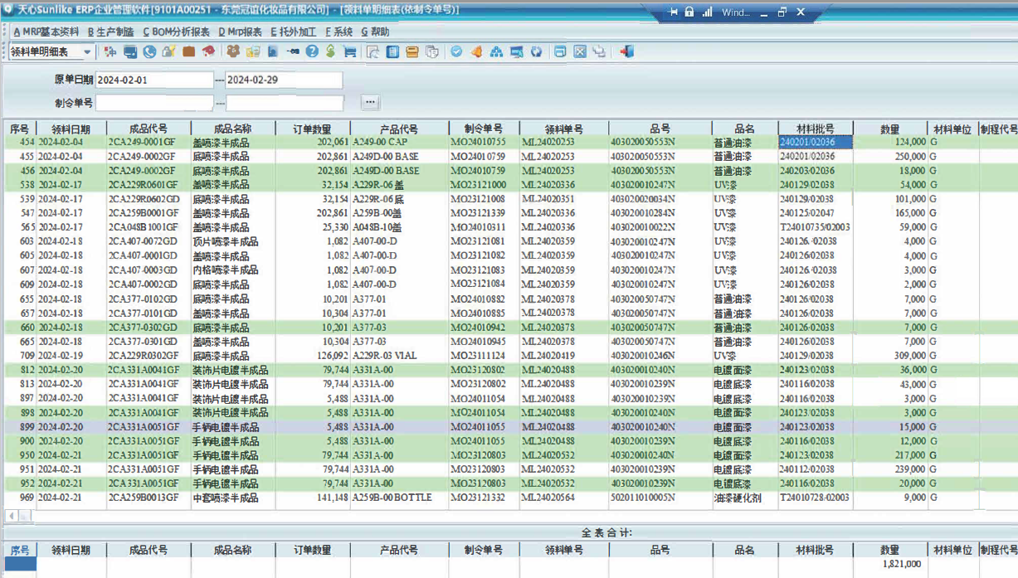
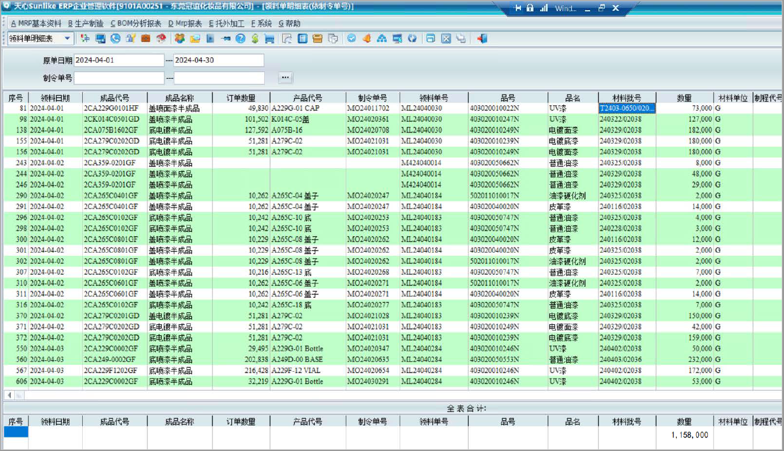
东莞冠谊化妆品有限公司
Dongguan HCT Manufacturing One Co.,Ltd.
 |  |  |  |  |  |  |  |  |  |  |  |  |  |  | 表单编号 |  | GM-FM-054
 |  |  |  |  |  |  |  |  |  |  |  |  |  |  | 表单版次 |  | A0
2025年化学品领用量统计表 |  |  |  |  |  |  |  |  |  |  |  |  |  |  | 编制日期 |  | 2018-02-28
 |  |  |  |  |  |  |  |  |  |  |  |  |  |  | 流水编码： |  | NO:
主题 | 目标 | 指标 | 公式 | 统计 频次 | 1月 | 2月 | 3月 | 4月 | 5月 | 6月 | 7月 | 8月 | 9月 | 10月 | 11月 | 12月 | 备注 | 年度合计
化学品领用量 | 减少化学品领用量 | 2025年化学品领用量较上年度减少≥18% | 2024年化学品实际领用量(kg) | 1次/月 | 1413 | 1821 | 1380 | 1158 | 2044 | 1601 | 2029 | 1981 | 1178 | 1101 | 1002 | 1101 |  | 17809
 |  |  | 2025年化学品实际领用量(kg) | 1次/月 | 876 | 2167 | 960 | 2282 | 1040 | 987 | 1037 | 1106 | 915 | 1007 | 896 | 936 |  | 14209
 |  |  | 领用量减少数(kg) | 1次/月 | -537 | 346 | -420 | 1124 | -1004 | -614 | -992 | -875 | -263 | -94 | -106 | -165 |  | -3600
 |  |  | 减少百分比 | 1次/月 | -38% | 19% | -30% | 97% | -49% | -38% | -49% | -44% | -22% | -9% | -11% | -15% |  | -20%

数据来源：查询系统或仓库课
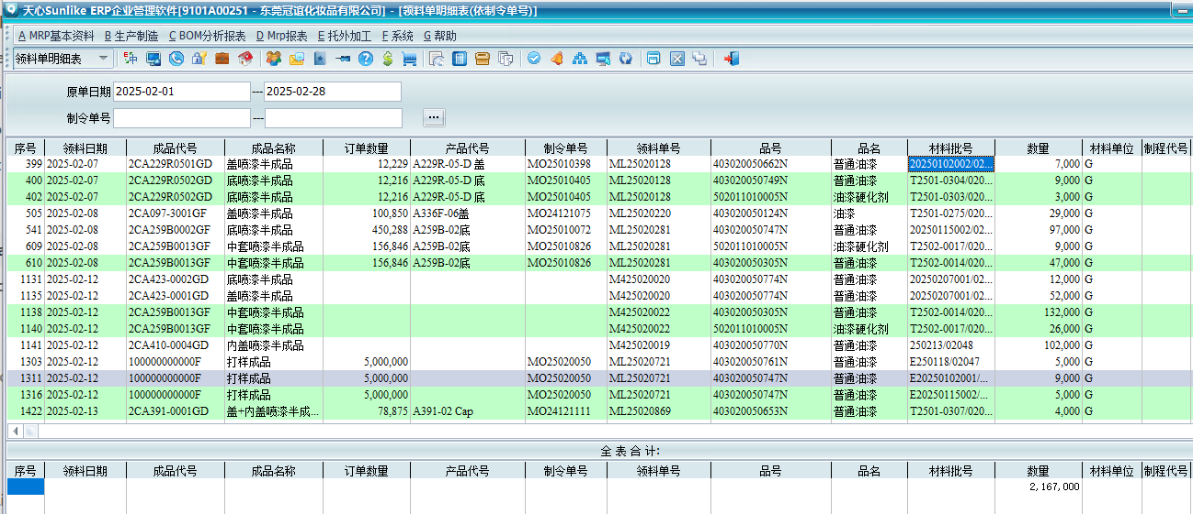
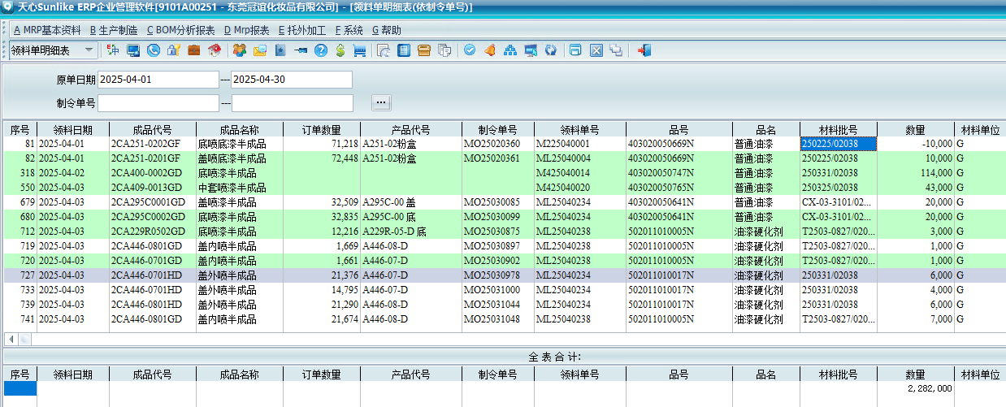

放24年数据

1-26产品附着力测试统计表
东莞冠谊化妆品有限公司
Dongguan HCT Manufacturing One Co.,Ltd.
 |  |  |  |  |  |  |  |  |  |  |  |  |  | 表单编号 |  | GM-FM-054
 |  |  |  |  |  |  |  |  |  |  |  |  |  | 表单版次 |  | A0
 |  |  |  |  |  |  |  |  |  |  |  |  |  | 编制日期 |  | 2018-02-28
2025年产品附着力测试统计表 |  |  |  |  |  |  |  |  |  |  |  |  |  | 流水编码： |  | NO:
主题 | 目标 | 指标 | 指标值 | 类别 | 1月 | 2月 | 3月 | 4月 | 5月 | 6月 | 7月 | 8月 | 9月 | 10月 | 11月 | 12月 | 合计
产品测试（物理） | 完成附着力测试 | 2025年1~12月产品按要求完成附着力测试比率 | 100% | 接收测试件数 | 81 | 57 | 125 | 154 | 101 | 189 | 207 | 118 | 113 | 96 | 155 | 137 | 1533
 |  |  |  | 完成测试件数 | 81 | 57 | 125 | 154 | 101 | 189 | 207 | 118 | 113 | 96 | 155 | 137 | 1533
 |  |  |  | 接收测试件数/完成测试件数 | 100% | 100% | 100% | 100% | 100% | 100% | 100% | 100% | 100% | 100% | 100% | 100% | 100%

数据来源：2025年实验室（附着力测试）报表汇总、测试报告

1-27回收料（PCR材料）统计表
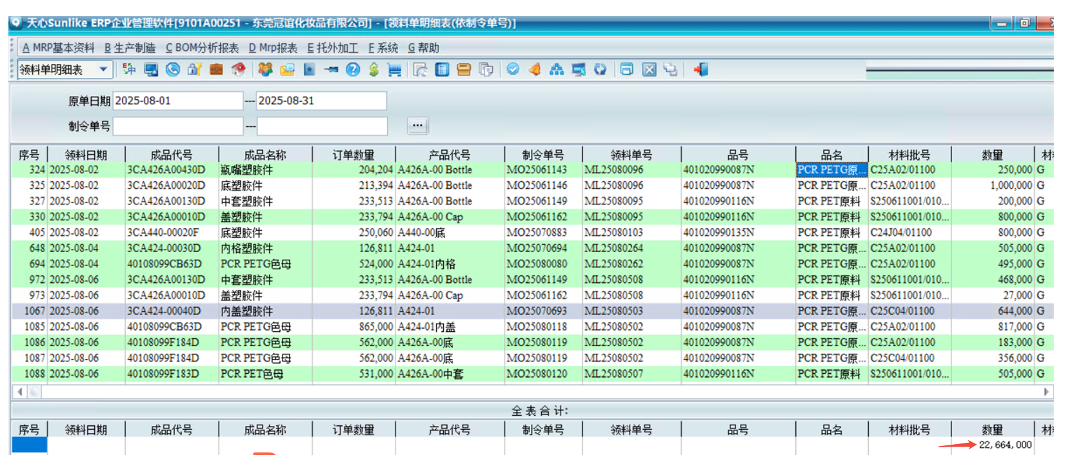
东莞冠谊化妆品有限公司
Dongguan HCT Manufacturing One Co.,Ltd.
 |  |  |  |  |  |  |  |  |  |  |  |  |  |  |  | 表单编号 |  | GM-FM-054
 |  |  |  |  |  |  |  |  |  |  |  |  |  |  |  | 表单版次 |  | A0
2025年回收料（PCR材料）统计表 |  |  |  |  |  |  |  |  |  |  |  |  |  |  |  | 编制日期 |  | 2018-02-28
 |  |  |  |  |  |  |  |  |  |  |  |  |  |  |  | 流水编码： |  | NO:
主题 | 目标 | 指标 | 指标值 | 公式 | 部门 | 统计 频次 | 各月统计数据 |  |  |  |  |  |  |  |  |  |  |  | 平均
 |  |  |  |  |  |  | 1月 | 2月 | 3月 | 4月 | 5月 | 6月 | 7月 | 8月 | 9月 | 10月 | 11月 | 12月
回收材料利用 | 回收料的生产总吨数 | 2025年1-12月平均每月的回收材料的生产总吨数(（PCR材料）) | ≥19吨 | 全新料+回收料 | 项目管理部 | 1次/月 | 106.015 | 162.55 | 232.725 | 154.525 | 191.8 | 189.45 | 178 | 183.65 | 175.45 | 143.6 | 211.87 | 185.685 | 176.28
 |  |  |  | 每月回收材料的生产总吨数 |  |  | 20.4 | 11.475 | 20.575 | 31.7 | 12.875 | 22.675 | 10.675 | 22.6 | 22.875 | 24.25 | 27.2 | 23.33 | 20.89
 |  |  |  | 回收料占比 |  |  | 19.24% | 7.06% | 8.84% | 20.51% | 6.71% | 11.97% | 6.00% | 12.31% | 13.04% | 16.89% | 12.84% | 12.56% | 11.85%

 |  |  |  |  |  |  | 列举了8月份系统上查询使用回收料数据

1-28回收材料的订单数量统计表
东莞冠谊化妆品有限公司
Dongguan HCT Manufacturing One Co.,Ltd.
 |  |  |  |  |  |  |  |  |  |  |  |  |  |  |  | 表单编号 |  | GM-FM-054
 |  |  |  |  |  |  |  |  |  |  |  |  |  |  |  | 表单版次 |  | A0
2025年回收材料的订单数量统计表 |  |  |  |  |  |  |  |  |  |  |  |  |  |  |  | 编制日期 |  | 2018-02-28
 |  |  |  |  |  |  |  |  |  |  |  |  |  |  |  | 流水编码： |  | NO:
主题 | 目标 | 指标 | 指标值 | 公式 | 部门 | 统计 频次 | 各月统计数据 |  |  |  |  |  |  |  |  |  |  |  | 平均
 |  |  |  |  |  |  | 1月 | 2月 | 3月 | 4月 | 5月 | 6月 | 7月 | 8月 | 9月 | 10月 | 11月 | 12月
回收材料利用 | 增加使用回收材料的订单数量 | 2025年1-12月提高每月使用回收材料生产的订单数量 | ≥7单 | 每月使用回收材料生产的订单数量 | 项目管理部 | 1次/月 | 12 | 13 | 24 | 12 | 12 | 10 | 9 | 7 | 11 | 14 | 24 | 15 | 14

数据查询来源：企业管理系统/仓库/采购/PMC等部门

1-29水口料回收目标
东莞冠谊化妆品有限公司
Dongguan HCT Manufacturing One Co.,Ltd.
 |  |  |  |  |  |  |  |  |  |  |  |  |  | 表单编号 |  | GM-FM-054
 |  |  |  |  |  |  |  |  |  |  |  |  |  | 表单版次 |  | A0
2025年水口料回收统计表 |  |  |  |  |  |  |  |  |  |  |  |  |  | 编制日期 |  | 2018-02-28
 |  |  |  |  |  |  |  |  |  |  |  |  |  | 流水编码: |  | NO:
主题 | 2025年目标 | 2025年指标 | 指标值 | 公式 | 各月统计数据
 |  |  |  |  | 1月 | 2月 | 3月 | 4月 | 5月 | 6月 | 7月 | 8月 | 9月 | 10月 | 11月 | 12月 | 合计
水口料回收 | 提高水口料回收量 | 2025年度水口料回收总量 | ≥160吨 | 月度水口料回收总 量(吨) | 15 | 18 | 12 | 11 | 14 | 15 | 19 | 11 | 12 | 10 | 14 | 18 | 169

数据来源：系统统计数量、报废数量统计记录

1-30-可回收标志产品占比统计表
东莞冠谊化妆品有限公司
Dongguan HCT Manufacturing One Co.,Ltd.
 |  |  |  |  |  |  |  |  |  |  |  |  |  |  |  |  | 表单编号 |  | GM-FM-054
 |  |  |  |  |  |  |  |  |  |  |  |  |  |  |  |  | 表单版次 |  | A0
2025年可回收标志产品占比统计表 |  |  |  |  |  |  |  |  |  |  |  |  |  |  |  |  | 编制日期 |  | 2018-02-28
 |  |  |  |  |  |  |  |  |  |  |  |  |  |  |  |  | 流水编码： |  | NO:
主题 | 目标 | 指标 | 指标值 | 公式 | 部门 | 统计 频次 | 类别 | 各月统计数据 |  |  |  |  |  |  |  |  |  |  |  | 平均
 |  |  |  |  |  |  |  | 1月 | 2月 | 3月 | 4月 | 5月 | 6月 | 7月 | 8月 | 9月 | 10月 | 11月 | 12月
产品环保标识 | 提高可回收标志产品比例 | 2025年每个季度有印刷可回收材质型号或可回收标志的产品比例≥36% | ≥36% | 单季度有印刷可回收材质型号或可回收标志的产品数量/单季度所生产的产品数量 | 项目管理部 | 1次/季 | 印刷可回收标志的产品数 | 8679814 |  |  | 5183045 |  |  | 4353162 |  |  | 3833840 |  |  | 5512465
 |  |  |  |  |  |  | 产品数量 | 24011589 |  |  | 14136652 |  |  | 11884616 |  |  | 10533434 |  |  | 15141573
 |  |  |  |  |  |  | 比例 | 36.15% |  |  | 36.66% |  |  | 36.63% |  |  | 36.40% |  |  | 36.46%

1-31-33工伤事故统计表
东莞冠谊化妆品有限公司
Dongguan HCT Manufacturing One Co.,Ltd.
 |  |  |  |  |  |  |  |  |  |  |  |  |  |  | 表单编号 |  | GM-FM-054
 |  |  |  |  |  |  |  |  |  |  |  |  |  |  | 表单版次 |  | A0
 |  |  |  |  |  |  |  |  |  |  |  |  |  |  | 编制日期 |  | 2018-02-28
2025年度工伤事故统计汇总与指标考核 |  |  |  |  |  |  |  |  |  |  |  |  |  |  | 流水编码： |  | NO:
主题 | 2025年目标 | 2025年指标 | 指标值 | 公式/数据来源 | 统计频次 | 各月统计数据 |  |  |  |  |  |  |  |  |  |  |  | 平均
 |  |  |  |  |  | 1月 | 2月 | 3月 | 4月 | 5月 | 6月 | 7月 | 8月 | 9月 | 10月 | 11月 | 12月
职业健康安全 | 降低工伤事故发生率 | 2025年1-12月工伤事故发生率 | ≤0.002 | 当月工伤事故发生数/当月从业人员总数*1000 | 1次/月 | 0 | 0 | 0 | 0 | 0 | 0 | 0 | 0 | 0 | 0 | 0 | 0 | 0
 | 因工伤或职业病损失的天数 | 2025年1-12月因工伤或职业病损失的天数 | ≦30天 | 当月工伤、职业病统计表，工伤、职业病休假记录 | 1次/月 | 0 | 0 | 0 | 0 | 0 | 0 | 0 | 0 | 0 | 0 | 0 | 0 | 0
 | 工作有关的事故数量（事故是指造成损失工时超过4H的事件） | 2025年1-12月与工作有关的安全生产事故数 | ≦1件 | 当月事故统计表、请假记录 | 1次/月 | 0 | 0 | 0 | 0 | 0 | 0 | 0 | 0 | 0 | 0 | 0 | 0 | 0

数据来源：2025年事故事件汇总表，各部门工伤事故统计表，等工伤事故记录文件

2-2025年社会责任目标指标达成监测表
东莞冠谊化妆品有限公司
Dongguan HCT Manufacturing One CO., LTD
2025年社会责任目标指标达成监测表
劳工、商业道德、可持续采购方针 | 我们遵守劳工权益，秉持商业道德，推行可持续采购，确保公平贸易，关注环境保护。 |  |  |  |  |  |  | 管理方案 | 开始日期 | 完成日期 | 目标指标达成情况 | 对应目标指标监测子表
序号 | 主题 | 目标 | 指标 | 指标值 | 责任部门 | 责任人 | 监测频率
1 | 工作时间 | 控制工作时间 | 员工实行周工时≤60小时的达标率 | 100% | 人资行政部 | 罗小燕 | 1次/月 | 1. 合理安排生产计划 2. 优化生产效率，调整产业结构 3. 建立多种招聘渠道 | 2025-01-01 | 2025-12-31 | 进行中
2 | 员工薪酬 | 确保所有员工工资满足基本需求 | 2025年1-12月所有员工基本需求工资满足率 | 100% | 人资行政部 | 周雅琴 | 1次/月 | 1.对员工基本生活需求进行调查 2.对员工基本需求进行分析 3.对员工基本需求无法满足员工生活时，进行原因 | 2025-01-01 | 2025-12-31 | 进行中
3 | 薪酬福利 | 确保员工享有社会保险 | 2025年1-12月员工参保率 | 100% | 人资行政部 | 罗小燕 | 1次/月 | 1. 制订《薪资等级管理制度》 2. 按照薪资等级发放工资 3. 男女在用工上坚持平等，同工同酬 4. 每月专人进行统计 | 2025-01-01 | 2025-12-31 | 进行中
4 | 多元性 | 确保同工同酬 | 2025年1-12月同等级职位男女薪酬差距 | 0% | 人资行政部 | 伍春丽 | 1次/月 | 1、 严格按照《社保及住房公积金管理办法》执行 2、张贴宣传标语，向员工社会保险相关内容 3、依照公司人员花名册每月及时投保 | 2025-01-01 | 2025-12-31 | 进行中
5 | 多元性 | 提升性别多元性 | 2025年1-12月女性占公司总员工人数的百分比 | ≥48.5% | 人资行政部 | 罗小燕 | 1次/月 | 1、招聘、晋升过程中，严格遵守男女平等 2、每月对女员工比例进行统计 | 2025-01-01 | 2025-12-31 | 进行中
6 | 多元性 | 提升公司担任高级管理职位的员工性别的多元性 | 2025年1-12月担任高级管理职位的女性百分比 | ≥31.5% | 人资行政部 | 罗小燕 | 1次/月 | 1. 不因任何理由歧视员工 2. 专人负责统计比例 | 2025-01-01 | 2025-12-31 | 进行中
7 | 多元性 | 提升公司员工民族多元性 | 2025年1-12月来自少数族裔和/或弱势群体的工人总员工人数的比例 | ≥12.1% | 人资行政部 | 罗小燕 | 1次/月 | 1. 招聘不设置民族要求 2. 对少数民族员工进行融入企业的照顾 3. 对少数民族员工的饮食、住所进行照顾 4. 每月专人进行统计 | 2025-01-01 | 2025-12-31 | 进行中
8 | 多元性 | 提升高级管理职位民族多元性 | 2025年1-12月来自少数族裔和/或弱势群体的员工担任高级管理职位比例 | ≥8.5% | 人资行政部 | 罗小燕 | 1次/月 | 1. 招聘不设置民族要求 2. 对少数民族员工进行融入企业的照顾 3. 对少数民族员工的饮食、住所进行照顾 4. 每月专人进行统计 | 2025-01-01 | 2025-12-31 | 进行中
9 | 劳工关系 | 提高工会会议召开频次 | 2025年1~12月召开工会会议次数 | ≥4次 | 工会委员会 | 朱桃萌 | 1次/月 | 1. 按照工会章程，准时召开会议 2. 对开会次数进行统计 | 2025-01-01 | 2025-12-31 | 进行中
10 | 劳工关系 | 保障员工合法权益 | 2025年1-12月集体合同签订率 | 100% | 工会委员会 | 朱桃萌 | 1次/月 | 1. 拟定集体合同时邀请全员提建议 2. 针以全员建议对集体合同进行修订 3. 签订集体合同时召开会议，工会代表参加 4. 将签订好的集体合同张贴于公司公告栏 | 2025-01-01 | 2025-12-31 | 进行中
11 | 劳工关系 | 防止强迫劳动 | 2025年1-12月强迫劳动事件 | 0次 | 人资行政部 | 伍春丽 | 1次/月 | 1、所有员工都需自愿被雇用，不得使用囚工、监狱工、抵债工等。 2、员工入厂及离职不须缴纳任何押金或培训费用，不得押扣任何证件；所有证件交行政人事部复印留底即可，原件返还给员工。 3、生产过程中的任一环节均不得派专人进行强制劳动、监禁劳动。 4、员工在工作时间内有饮水及去洗手间等生理需求的自由，只需口头向组长报告。 5、员工在非工作时间可自由出入宿舍及厂区外，非工作时间，员工有出入厂区和所属宿舍的自由。门卫保安只控制未经许可的人或车辆进入厂区范围内并防止他人盗窃工厂财物。 6、建立投诉渠道如意见箱、邮箱、电话，员工可以匿名反馈意见或投诉强迫劳动现象，人资行政部每月进行检查统计。 | 2025-01-01 | 2025-12-31 | 进行中
12 | 劳工关系 | 防止招聘童工 | 2025年1-12月招聘童工事件 | 0次 | 人资行政部 | 伍春丽 | 1次/月 | 1、制定一个充分且有效的政策和流程，以确保不直接雇佣法定最小工作年龄的工人； 2、招工时必须查验身份证明是否真实有效，核对相片及其他相关证明文件 3、应聘人员必须如实填写统一的招工登记表，逐一核对填写内容，并签名确认 | 2025-01-01 | 2025-12-31 | 进行中
13 | 歧 视 | 防止歧视事件 | 2025年1-12月歧视事件 | 0次 | 人资行政部 | 伍春丽 | 1次/月 | 1、严格按照《反歧视程序》执行； 2、建立投诉渠道如意见箱、邮箱、电话，员工可以匿名反馈意见或投诉歧视现象，人资行政部每月进行检查统计。 | 2025-01-01 | 2025-12-31 | 进行中
14 | 培训 | 促进员工职业发展，提高员工培训时间 | 2025年1-12月员工月培训平均时数（小时） | ≥1.05小时 | 人资行政部 | 伍春丽 | 1次/月 | 1、按照《员工培训工作指引》执行。 2、依照年度培训计划实施培训； 3、记录各部门部门时间并计算月度平均培训时数； | 2025-01-01 | 2025-12-31 | 进行中
15 | 供应商管理 | 确保原材料符合REACH指令有害物质限值标准 | 2025年原材料供应商100%提供检测报告 | 100% | 采购部 | 王海凤 | 1次/月 | 1.将公司ROHS及REACH要求传达给供应商，并要求回签 2.供应商原物料需提供检测合格的ROHS及REACH报告 3.供应商所提供的测试报告有效期内提供给到相关部门 4.公司每批原材料检测重金属含量 5、IQC培训上岗、IQC来料检验不合格退货 | 2025-01-01 | 2025-12-31 | 进行中
16 | 供应商管理 | 完善供应商管理，确保签署供应商行为守则 | 当月新增供应商供应商行为守则回签完成率 | 100% | 采购部 | 王海凤 | 1次/月 | 1. 对采购员进行培训，使其了解供应商的各项调查资料 2. 导入新供应商时及时签订各项合同&承诺书&行为守则 3. 未按要求签订各项合同&承诺书&行为守则的供应商不列入合格供应商 4. 采购部经理监督执行 | 2025-01-01 | 2025-12-31 | 进行中
17 | 供应商管理 | 完善供应商管理，确保签订包含环境、劳工和人权要求条款的合同（含承诺书） | 当月新增供应商环境/劳工条款的合同及承诺书签订率 | 100% | 采购部 | 王海凤 | 1次/月 | 1. 新供应商发放环境 、劳工和人权要求合同 2. 对于发放给供应商的环境 、劳工和人权要求合同进行登记 3. 对于供应商签回的环境 、劳工和人权要求合同进行登记 4. 对于未能及时签回的合同，由采购于当月追交 | 2025-01-01 | 2025-12-31 | 进行中
18 | 供应商管理 | 促使供应商积极参与企业社会责任问卷调查，优先选择具有健全环境、劳工管理体系的供应商 | 所有供应商每年100%填写企业社会责任问卷调查 | 100% | 采购部 | 王海凤 | 1次/月 | 1. 对采购部进行培训，使其了解供应商社会责任调查问卷的内容 3. 对所有供应商发放社会责任调查问卷 4. 各采购员负责各自所属供应商的调查表回签 5. 未回签的供应商采购员及时追交 | 2025-01-01 | 2025-12-31 | 进行中
19 | 供应商管理 | 完成对所有企业社会责任（CSR）管理高风险供应商进行现场审核，优先选择具有健全环境、劳工管理体系的供应商 | CSR管理高风险供应商每年接受CSR现场审核完成率 | 100% | 采购部 | 王海凤 | 1次/月 | 1、 采购将供应商风险评估结果登记于《供应商社会责任风险评估监测汇总表》 2、 采购按汇总表上评为高风险的供应商安排现场审核，并注明审核日期 3、 采购经理监督执行 | 2025-01-01 | 2025-12-31 | 进行中
20 | 供应商管理 | 完善供应商管理，所有采购员接受可持续采购管理知识培训 | 采购员每年都需要接受至少一个小时的可持续采购管理知识培训占比 | 100% | 采购部 | 王海凤 | 1次/月 | 1. 按照岗位要求及供应商表现拟定年度培训计划 2. 按照培训计划执行培训 3. 视供应商表现而适当增加或减少培训次数 4. 人资行政部监督培训的执行情况 | 2025-01-01 | 2025-12-31 | 进行中
21 | 供应商管理 | 完善供应商管理，供应商社会责任审核问题点改善完成率 | 2025年1-12月供应商社会责任审核问题点改善完成率 | 100% | 采购部 | 王海凤 | 1次/月 | 1. 采购部负责跟踪供应商现场审核问题点的完成情况 2. 采购员对于供应商改善过程中的疑问及时解答 3. 采购部对于供应商改善过程中需要请教的地方及时辅导 4. 采购部负责跟踪供应商按照改善时限提交改善结果 | 2025-01-01 | 2025-12-31 | 进行中
22 | 反贪污腐败 | 提高员工廉洁从业意识 | 2025年1-12月员工廉洁从业培训合格率 | ≥99% | 人资行政部 | 伍春丽 | 1次/月 | 1. 制订年度培训计划 2. 每月按照培训计划进行培训 3. 培训后进行考核，不合格重新培训，直至合格为止 | 2025-01-01 | 2025-12-31 | 进行中
23 |  | 提高违反商业道德举报的处理透明度 | 2025年1-12月违反商业道德举报处理结果公开率 | 100% | 人资行政部 | 伍春丽 | 1次/月 | 1. 制订《商业道德控制程序》 2. 规定哪些属于违反商业道德的事项 3. 规定举报的途径、联络人 4. 人资行政部专人负责处理 5. 接收到的所有举报事项均登记于《举报事件登记及处理表》，并记录处理结果 6. 处理结果张贴在公司公告栏 | 2025-01-01 | 2025-12-31 | 进行中
24 |  | 减少违反商业道德事件的发生 | 2025年1-12月违反商业道德事件数 | 0件 | 人资行政部 | 伍春丽 | 1次/月 | 1. 制订《商业道德控制程序》 2. 规定哪些属于违反商业道德的事项 3. 规定举报的途径、联络人 4. 人资行政部专人负责处理 5. 接收到的所有举报事项均登记于《举报事件登记及处理表》，并记录处理结果 6. 总经理秘书负责监督执行 | 2025-01-01 | 2025-12-31 | 进行中
25 | 利益冲突 | 确保关键岗位员工100%签订利益冲突声明 | 2025年1-12月关键岗位员工利益冲突声明签订率 | 100% | 人资行政部 | 伍春丽 | 1次/月 | 1. 制订《商业道德控制程序》 2. 规定哪些岗位属于利益冲突岗位 3. 人资行政部专人负责利益冲突岗位人员入职时签字利益冲突声明 | 2025-01-01 | 2025-12-31 | 进行中
26 | 欺诈 | 防止故意欺骗他人以获得不公或非法利益 | 2025年1-12月欺诈事件发事件 | 0次 | 人资行政部 | 伍春丽 | 1次/月 | 1. 定期宣传反诈行为 2. 张贴反诈标语 3. 定期接收员工的意见及投诉，预防反诈行为的发生 | 2025-01-01 | 2025-12-31 | 进行中
27 | 反洗钱 | 不参与任何洗钱行为 | 2025年1-12月洗钱事件发事件 | 0次 | 人资行政部 | 伍春丽 | 1次/月 | 1. 定期宣传反洗钱行为 2. 张贴反洗钱标语 3. 定期接收员工的意见及投诉，预防洗钱行为的发生 | 2025-01-01 | 2025-12-31 | 进行中
28 | 信息安全 | 防止商业秘密泄露 | 2025年1-12月商业秘密泄露事件 | 0次 | 人资行政部 | 伍春丽 | 1次/月 | 制定商业秘密保护管理办法，为全员提供培训 | 2025-01-01 | 2025-12-31 | 进行中
29 | 信息安全 | 保护知识产权 | 2025年专利侵权事件数量 | 0次 | 研发部 | 任 云 | 1次/月 | 1.积极提出专利申请，获得专利授权 2. 建立知识产权管理办法3. 为全员提供培训，避免在工作中使用侵犯专利权的产品或服务。 | 2025-01-01 | 2025-12-31 | 进行中
30 | 信息安全 | 防止个人信息泄露 | 2025年1-12月个人信息泄露事件 | 0次 | 人资行政部 | 伍春丽 | 1次/月 | 1.建立员工个人信息保护管理办法，2.为全员提供培训 | 2025-01-01 | 2025-12-31 | 进行中
31 | 信息安全 | 防止网络攻击 | 2025年1-12月网络木马病毒攻破后造成泄密事件 | 0次 | 系统监管部 | 林伟翰 | 1次/月 | 1. 及时购买更新杀毒软件 2. 加强网络防火墙的建设和日常检查 3. 为全员提供培训，提升员工的网络安全意识。 | 2025-01-01 | 2025-12-31 | 进行中
32 | 信息安全 | 提高信息安全意识 | 2025年信息安全培训覆盖率 | 100% | 系统监管部 | 林伟翰 | 1次/年 | 1. 制订年度培训计划 2. 每年按照培训计划进行培训 3. IT部门清点、核对各部门参加培训人员 4. 对未参加培训的人员再次安排培训 | 2025-01-01 | 2025-12-31 | 进行中
33 | 培训 | 员工职业技能培训 | 2025年1-12月员工参加技能培训次数 | ≥4次 | 人资行政部 | 伍春丽 | 1次/月 | 1、按照《员工培训工作指引》执行。 2、依照年度培训计划实施培训； 3、每次全部人员参加培训 | 2025-01-01 | 2025-12-31 | 进行中

核准： |  |  | 审核：--- |  | 编制：裴桂华2026-1-12

2-1周工时监测统计表
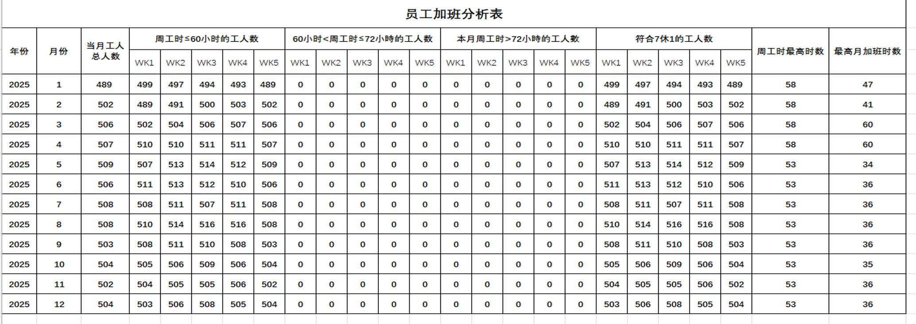
东莞冠谊化妆品有限公司
Dongguan HCT Manufacturing One Co.,Ltd.
 |  |  |  |  |  |  |  |  |  |  |  |  |  |  | 表单编号 |  | GM-FM-054
 |  |  |  |  |  |  |  |  |  |  |  |  |  |  | 表单版次 |  | A0
 |  |  |  |  |  |  |  |  |  |  |  |  |  |  | 编制日期 |  | 2018-02-28
2025年周工时监测统计表 |  |  |  |  |  |  |  |  |  |  |  |  |  |  | 流水编码： |  | NO:
主题 | 目标 | 指标 | 指标值 | 计算公式或数据来源 | 统计 频次 | 1月 | 2月 | 3月 | 4月 | 5月 | 6月 | 7月 | 8月 | 9月 | 10月 | 11月 | 12月 | 平均 总和
工作时间 | 控制工作时间 | 员工实行周工时≤60小时的达标率100% | ≤60小时 | 周工时≤60小时的工人数 | 1次/月 | 489 | 502 | 506 | 507 | 509 | 506 | 508 | 508 | 503 | 504 | 502 | 504 | 504
 |  |  |  | 实际工人数 |  | 489 | 502 | 506 | 507 | 509 | 506 | 508 | 508 | 503 | 504 | 502 | 504 | 504
 |  |  |  | 周工时≤60小时的工人数/实际工人数 |  | 100% | 100% | 100% | 100% | 100% | 100% | 100% | 100% | 100% | 100% | 100% | 100% | 100%

数据来源：员工工时跟踪表（员工加班分析表）、考勤记录等工时数据统计表

2-2满足基本生活员工比率统计表
东莞冠谊化妆品有限公司
Dongguan HCT Manufacturing One Co.,Ltd.
 |  |  |  |  |  |  |  |  |  |  |  |  |  |  | 表单编号 |  | GM-FM-054
 |  |  |  |  |  |  |  |  |  |  |  |  |  |  | 表单版次 |  | A0
 |  |  |  |  |  |  |  |  |  |  |  |  |  |  | 编制日期 |  | 2018-02-28
2025年1-12月满足基本生活员工比率统计表 |  |  |  |  |  |  |  |  |  |  |  |  |  |  | 流水编码： |  | NO:
主题 | 目标 | 指标 | 指标值 | 计算公式或数据来源 | 统计 频次 | 1月 | 2月 | 3月 | 4月 | 5月 | 6月 | 7月 | 8月 | 9月 | 10月 | 11月 | 12月 | 平均 总和
员工薪酬 | 确保员工工资满足基本需求 | 2025年1-12月所有员工基本需求工资满足率 | 100% | 员工工资满足基本需求人数 | 1次/年 | 489 | 498 | 505 | 507 | 509 | 505 | 507 | 506 | 503 | 501 | 501 | 501 | 503
 |  |  |  | 实际人数 |  | 489 | 498 | 505 | 507 | 509 | 505 | 507 | 506 | 503 | 501 | 501 | 501 | 503
 |  |  |  | 满足基本生活需求员工比率 |  | 100% | 100% | 100% | 100% | 100% | 100% | 100% | 100% | 100% | 100% | 100% | 100% | 100%

数据来源：维生工资调查表

2-3员工社会保险参保率统计表
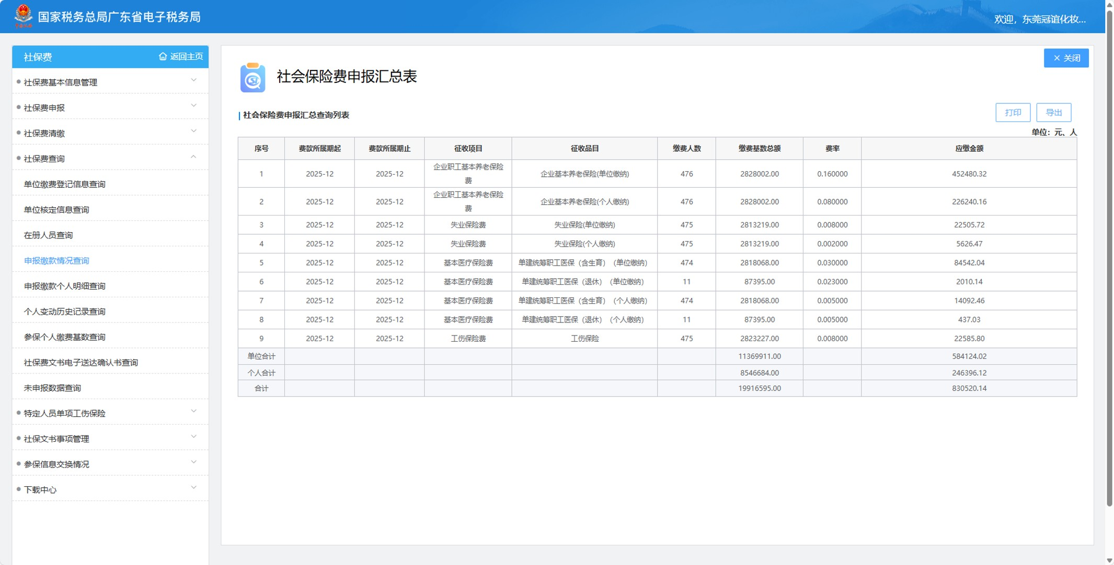
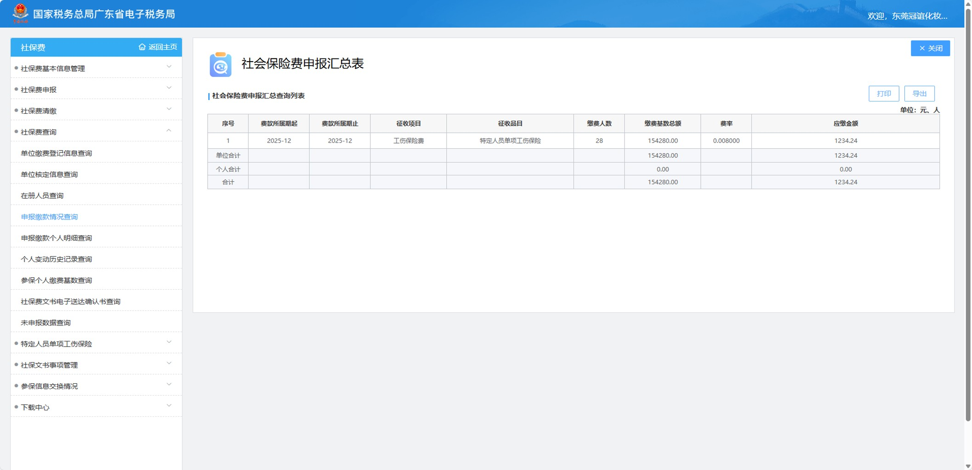
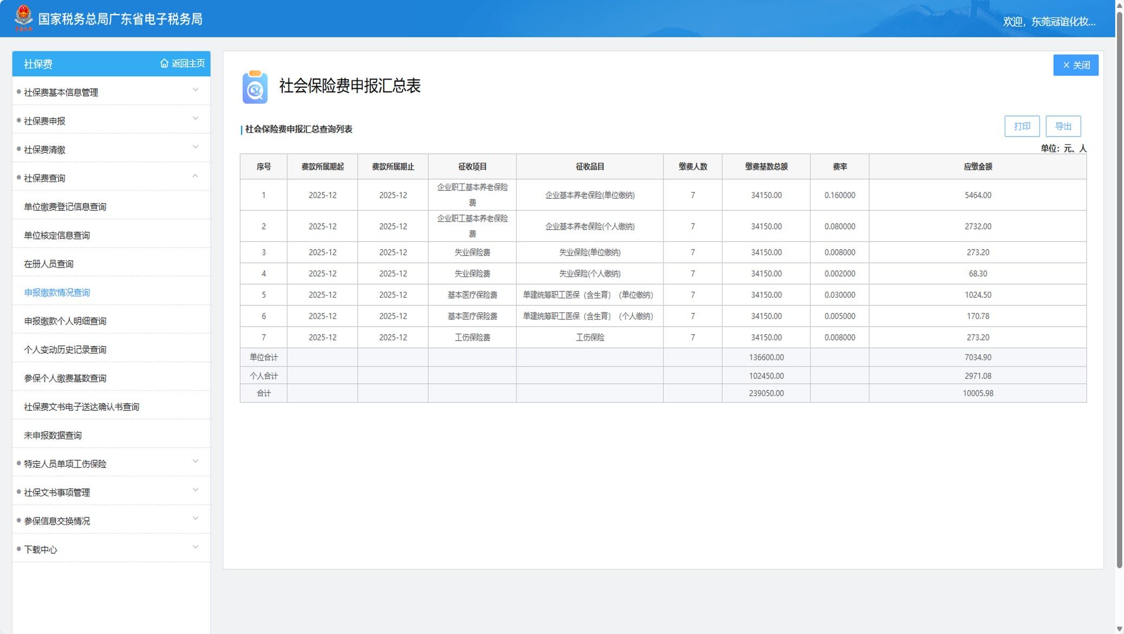
 |  |  |  |  |  |  |  |  |  |  |  |  |  |  | 表单编号 |  | GM-FM-054
 |  |  |  |  |  |  |  |  |  |  |  |  |  |  | 表单版次 |  | A0
 |  |  |  |  |  |  |  |  |  |  |  |  |  |  | 编制日期 |  | 2018-02-28
2025年1-12月员工参保率统计表 |  |  |  |  |  |  |  |  |  |  |  |  |  |  | 流水编码 |  | NO:
主题 | 2025年目标 | 2025年指标 | 指标值 | 公式 |  | 1月 | 2月 | 3月 | 4月 | 5月 | 6月 | 7月 | 8月 | 9月 | 10月 | 11月 | 12月 | 平均
薪酬福利 | 确保员工100%享有社会保险 | 2025年1-12月员工参保率 | 100% | （月在职人数+原单位当月未停保人数-原单位当月已停保人数+当月参保已离职人数-次月参保人数）÷实际参保人数 | 实际参保人数 | 498 | 503 | 509 | 512 | 516 | 513 | 511 | 516 | 515 | 511 | 510 | 510 | 510
 |  |  |  |  | 原单位当月未参保人数 | 0 | 2 | 4 | 1 | 6 | 3 | 2 | 3 | 5 | 6 | 7 | 6 | 4
 |  |  |  |  | 原单位当月已参保人数 | 0 | 1 | 3 | 0 | 2 | 0 | 1 | 1 | 1 | 0 | 2 | 0 | 1
 |  |  |  |  | 当月参保已离职人数 | 10 | 2 | 4 | 5 | 6 | 8 | 4 | 10 | 10 | 3 | 7 | 2 | 6
 |  |  |  |  | 次月参保人数 | 0 | 0 | 0 | 0 | 1 | 2 | 0 | 2 | 0 | 0 | 2 | 0 | 1
 |  |  |  |  | 月在职人数 | 489 | 502 | 506 | 507 | 509 | 506 | 508 | 508 | 503 | 504 | 502 | 504 | 504
 |  |  |  |  | 百分比 | 100% | 100% | 100% | 100% | 100% | 100% | 100% | 100% | 100% | 100% | 100% | 100% | 100%

说明：我们制订了《社保和公积金作业规范》，并按相应的规范作业，为所有在职人员参加了社保，参保覆盖率100%，不过，其间可以出现以下几种特殊情况，可参导致当月参保险种存在个位数差异，比如： 1、当月入职员工原单位有参保时，新单位只能参保个别险种（工伤）且新单位在其员工入职次月才能参保全险； 2、其他员工个人原因暂不能参加全险种的情况（生育、医疗）； 3、部分新入职参保人员当月离职； 4、我们均积极跟进，并及时为所有员工办理了全险种参保。

2-4薪酬差距月度统计表
东莞冠谊化妆品有限公司
Dongguan HCT Manufacturing One Co.,Ltd.
 |  |  |  |  |  |  |  |  |  |  |  |  |  |  | 表单编号 |  | GM-FM-054
 |  |  |  |  |  |  |  |  |  |  |  |  |  |  | 表单版次 |  | A0
 |  |  |  |  |  |  |  |  |  |  |  |  |  |  | 编制日期 |  | 2018-02-28
2025年1-12月薪酬差距月度统计表 |  |  |  |  |  |  |  |  |  |  |  |  |  |  | 流水编码： |  | NO:
主题 | 目标 | 指标 | 指标值 | 计算公式或数据来源 | 统计 频次 | 1月 | 2月 | 3月 | 4月 | 5月 | 6月 | 7月 | 8月 | 9月 | 10月 | 11月 | 12月 | 平均 总和
多元性 | 确保同工同酬 | 2025年1-12月同等级职位男女薪酬差距 | 0% | （同等级男职工平均月薪-同等级女职工平均月薪）/同等级男职工平均月薪 | 1次/月 | 0% | 0% | 0% | 0% | 0% | 0% | 0% | 0% | 0% | 0% | 0% | 0% | 0%

2-9-10行工会目标指标监测表
东莞冠谊化妆品有限公司
Dongguan HCT Manufacturing One Co.,Ltd.
 |  |  |  |  |  |  |  |  |  |  |  |  |  |  | 表单编号 |  | GM-FM-054
 |  |  |  |  |  |  |  |  |  |  |  |  |  |  | 表单版次 |  | A0
2025年工会目标指标监测表 |  |  |  |  |  |  |  |  |  |  |  |  |  |  | 编制日期 |  | 2018-02-28
 |  |  |  |  |  |  |  |  |  |  |  |  |  |  | 流水编码： |  | NO:
标准内容 | 目标 | 指标 | 指标值 | 计算公式或数据来源 | 统计 频次 | 1月 | 2月 | 3月 | 4月 | 5月 | 6月 | 7月 | 8月 | 9月 | 10月 | 11月 | 12月 | 平均 总和
劳工关系 | 提高工会会议召开频次 | 2025年1~12月召开4次工会会议 | ≥4次 | 工会会议记录 | 1次/季 | 1 | --- | --- | 1 | --- | --- | 1 | --- | --- | --- | 1 | --- | 4
 | 保障员工合法权益 | 2025年1~12月工会代表全体员工与公司签订一次集体合同 | 100% | 集体合同 | 1次/年 | --- | --- | --- | --- | --- | --- | 1 | --- | --- | --- | --- | --- | 100%

集体合同

2-11-13童工、强迫劳动、歧视
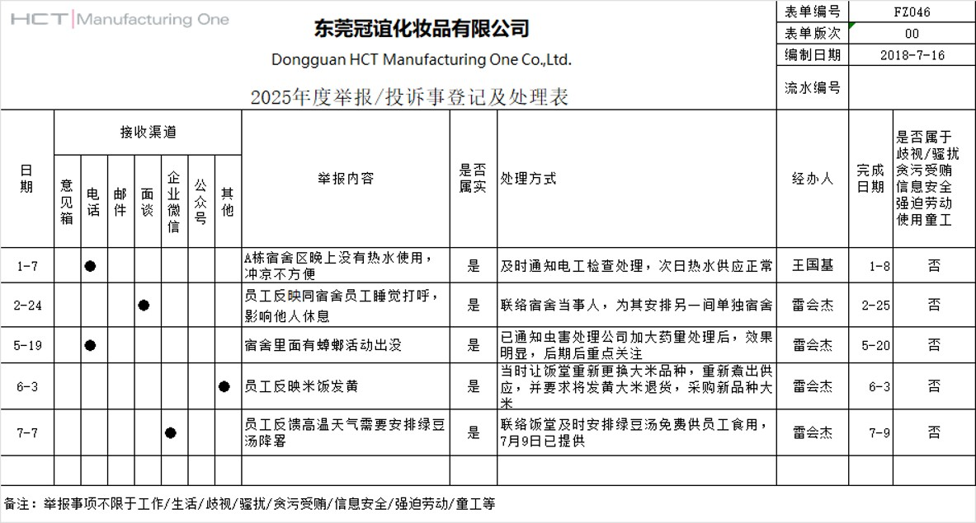
东莞冠谊化妆品有限公司
Dongguan HCT Manufacturing One Co.,Ltd.
 |  |  |  |  |  |  |  |  |  |  |  |  |  |  | 表单编号 |  | GM-FM-054
 |  |  |  |  |  |  |  |  |  |  |  |  |  |  | 表单版次 |  | A0
 |  |  |  |  |  |  |  |  |  |  |  |  |  |  | 编制日期 |  | 2018-02-28
2025年1-12月劳工不良事件统计表 |  |  |  |  |  |  |  |  |  |  |  |  |  |  | 流水编码： |  | NO:
主题 | 目标 | 指标 | 指标值 | 计算公式或数据来源 | 统计 频次 | 1月 | 2月 | 3月 | 4月 | 5月 | 6月 | 7月 | 8月 | 9月 | 10月 | 11月 | 12月 | 平均 总和
劳工关系 | 防止招聘童工 | 2025年1-12月招聘童工事件 | 0次 | 招聘童工事件次数 | 1次/月 | 0 | 0 | 0 | 0 | 0 | 0 | 0 | 0 | 0 | 0 | 0 | 0 | 0
劳工关系 | 防止强迫劳动 | 2025年1-12月强迫劳动事件 | 0次 | 强迫劳动事件发生次数 | 1次/月 | 0 | 0 | 0 | 0 | 0 | 0 | 0 | 0 | 0 | 0 | 0 | 0 | 0
歧视 | 防止歧视事件 | 2025年1-12月歧规事件 | 0次 | 歧视事件发生次数 | 1次/月 | 0 | 0 | 0 | 0 | 0 | 0 | 0 | 0 | 0 | 0 | 0 | 0 | 0

说明：没有性骚扰、性虐待，体罚，精神或身体胁迫，口头辱骂或胁迫等不良事件
数据来源：抽查的员工花名册、举报/投诉登记处理表/信箱投诉事件登记表

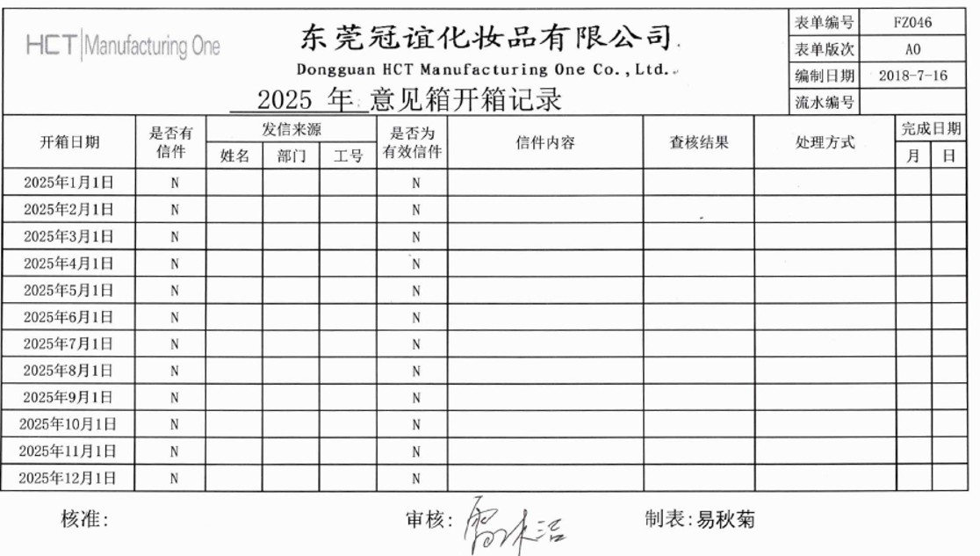
 | 2025年意见箱投诉事件记录为0 |  |  |  |  |  |  |  | 2025年无歧视、骚扰等举报事项

2-14-培训平均时数
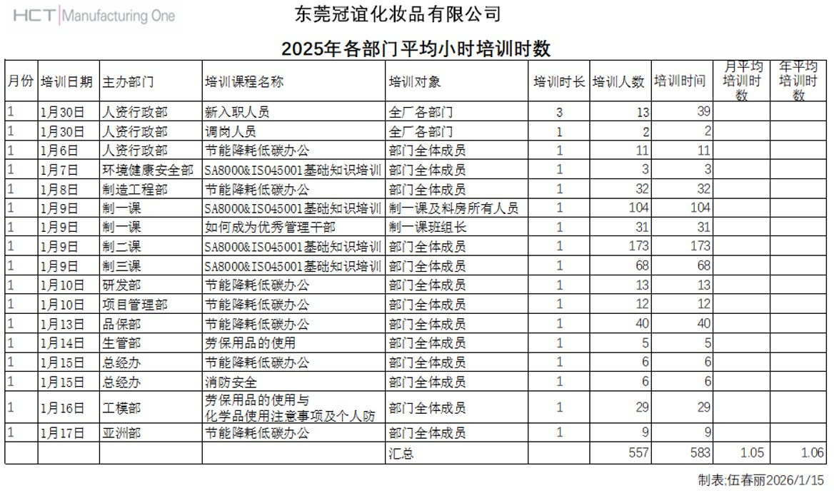
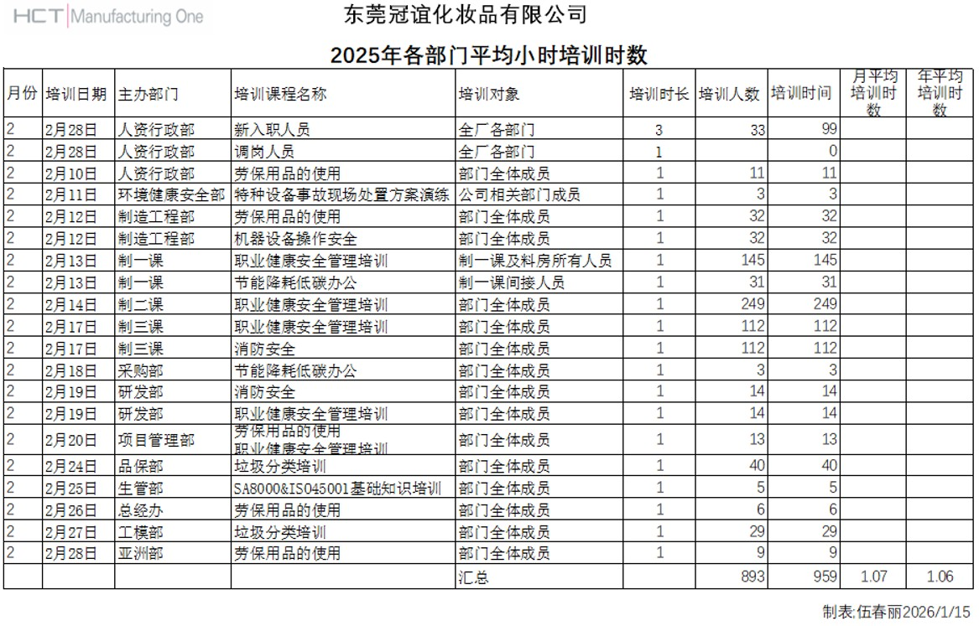
东莞冠谊化妆品有限公司
Dongguan HCT Manufacturing One Co.,Ltd.
 |  |  |  |  |  |  |  |  |  |  |  |  |  |  | 表单编号 |  | GM-FM-054
 |  |  |  |  |  |  |  |  |  |  |  |  |  |  | 表单版次 |  | A0
 |  |  |  |  |  |  |  |  |  |  |  |  |  |  | 编制日期 |  | 43159
人资行政部2025年培训平均时数统计表 |  |  |  |  |  |  |  |  |  |  |  |  |  |  | 流水编码 |  | NO:
主题 | 目标 | 目标指标 | 指标值 | 统计频次 | 公式 | 1月 | 2月 | 3月 | 4月 | 5月 | 6月 | 7月 | 8月 | 9月 | 10月 | 11月 | 12月 | 平均
培训 | 促进员工职业发展，提高员工培训覆盖率 | 2025年1-12月每名员工的平均培训时数（小时） | ≥1.05小时 | 1次/月 | 培训人数 | 557 | 853 | 722 | 641 | 895 | 1199 | 361 | 723 | 1046 | 1146 | 1198 | 1110 | 871
 |  |  |  |  | 培训时间 | 583 | 959 | 762 | 687 | 905 | 1267 | 397 | 769 | 1106 | 1198 | 1258 | 1180 | 923
 |  |  |  |  | 人均培训小时数 | 1.05 | 1.07 | 1.06 | 1.07 | 1.05 | 1.06 | 1.1 | 1.06 | 1.06 | 1.05 | 1.05 | 1.06 | 1.06

数据来源：参考2025年各部门培训平均时数统计表

 | 抽取2025年1月、2月培训时数统计表

2-15-21可持续采购管理绩效指标统计表
东莞冠谊化妆品有限公司
Dongguan HCT Manufacturing One Co.,Ltd.
 |  |  |  |  |  |  |  |  |  |  |  |  |  |  | 表单编号 |  | GM-FM-054
 |  |  |  |  |  |  |  |  |  |  |  |  |  |  | 表单版次 |  | A0
采购部2025年1-12月可持续采购管理绩效指标统计表 |  |  |  |  |  |  |  |  |  |  |  |  |  |  | 编制日期 |  | 2018-02-28
 |  |  |  |  |  |  |  |  |  |  |  |  |  |  | 流水编码： |  | NO:
主题 | 目标 | 指标 | 指标值 | 计算公式/统计方法 | 数据来源 | 年度指标达成进度
 |  |  |  |  |  | 1月 | 2月 | 3月 | 4月 | 5月 | 6月 | 7月 | 8月 | 9月 | 10月 | 11月 | 12月 | 平均
供应商管理 | 确保原材料符合REACH指令有害物质限值标准 | 2025年原材料供应商100%提供检测报告 | 100% | 供应商提供的合格Reach检测报告数量/采购的原材料种类数量*100% | 供应商管理数据统计表 | 100% | 100% | 100% | 100% | 100% | 100% | 100% | 100% | 100% | 100% | 100% | 100% | 100%
 | 完善供应商管理，确保签署供应商行为守则 | 当月新增供应商供应商行为守则回签完成率 | 100% | 当月新合格供应商回签数量/当月新供应商数量 | 供应商管理数据统计表 | 无新增供应商 | 无新增供应商 | 无新增供应商 | 无新增供应商 | 100% | 无新增供应商 | 无新增供应商 | 无新增供应商 | 无新增供应商 | 无新增供应商 | 100% | 100% | 100%
 | 完善供应商管理，确保签订包含环境、劳工和人权要求条款的合同（含承诺书） | 当月新增供应商环境/劳工条款的合同及承诺书签订率 | 100% | 当月新合格供应商回签数量/当月新供应商数量 | 供应商管理数据统计表 | 无新增供应商 | 无新增供应商 | 无新增供应商 | 无新增供应商 | 100% | 无新增供应商 | 无新增供应商 | 无新增供应商 | 无新增供应商 | 无新增供应商 | 100% | 100% | 100%
 | 促使供应商积极参与企业社会责任问卷调查，优先选择具有健全环境、劳工管理体系的供应商 | 所有供应商每年100%填写企业社会责任问卷调查 | 100% | 完成企业社会责任调查问卷的供应商数量/合格供应商数量*100% | 供应商管理数据统计表 | 公司每年12月统一将CSR调查问卷发给供应商填写 | 公司每年12月统一将CSR调查问卷发给供应商填写 | 公司每年12月统一将CSR调查问卷发给供应商填写 | 公司每年12月统一将CSR调查问卷发给供应商填写 | 公司每年12月统一将CSR调查问卷发给供应商填写 | 公司每年12月统一将CSR调查问卷发给供应商填写 | 公司每年12月统一将CSR调查问卷发给供应商填写 | 公司每年12月统一将CSR调查问卷发给供应商填写 | 公司每年12月统一将CSR调查问卷发给供应商填写 | 公司每年12月统一将CSR调查问卷发给供应商填写 | 100% | 100% | 100%
 | 完成对所有企业社会责任（CSR）管理高风险供应商进行现场审核，优先选择具有健全环境、劳工管理体系的供应商 | CSR管理高风险供应商每年接受CSR现场审核完成率 | 100% | 完成CSR审核的供应商数量/CSR管理高风险供应商数*100% | 供应商管理数据统计表 | 100% | 100% | 100% | 100% | 100% | 100% | 100% | 100% | 100% | 100% | 100% | 100% | 100%
 | 完善供应商管理，所有采购员接受可持续采购管理知识培训 | 采购员每年都需要接受至少一个小时的可持续采购管理知识培训占比 | 100% | 完成改进行动的目标供应商数量/完成现场审核的供应商总数*100% | 供应商管理数据统计表 | - | 100% | - | - | 100% | - | - | - | - | 100% | - | - | 100%
 | 完善供应商管理，供应商社会责任审核问题点改善完成率 | 2025年1-12月供应商社会责任审核问题点改善完成率 | 100% | 接受过至少一小时可持续采购管理知识培训的采购员数量/采购部采购员数量*100% | 供应商管理数据统计表 | 100% | 100% | 100% | 100% | 100% | 100% | 100% | 100% | 100% | 100% | 100% | 100% | 100%

数据来源：参考供应商管理数据

2-22-员工廉洁从业培
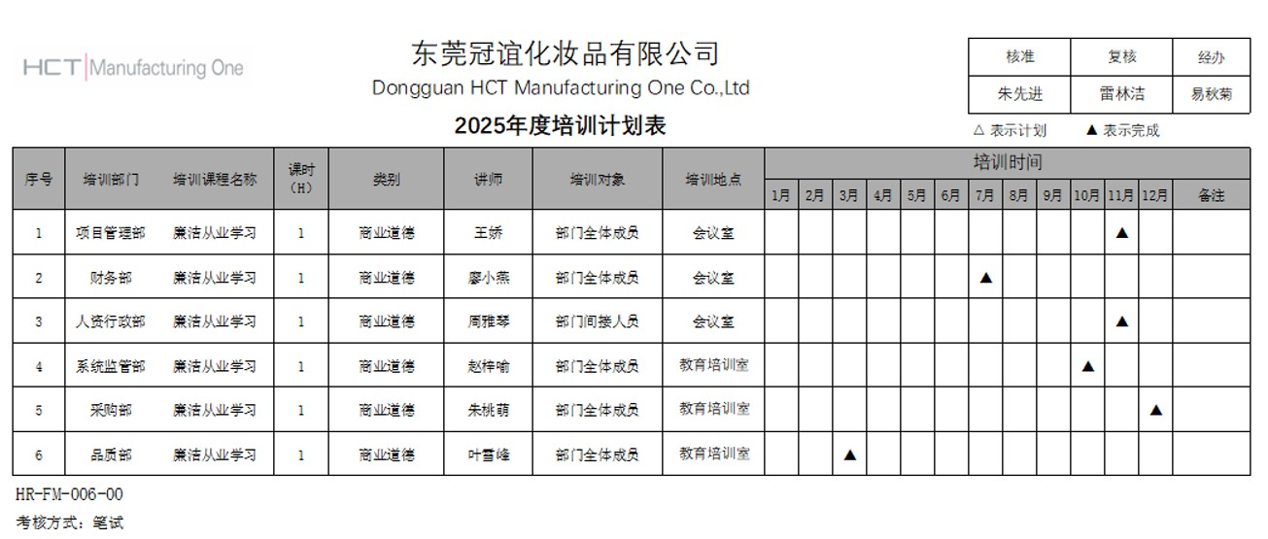
东莞冠谊化妆品有限公司
Dongguan HCT Manufacturing One Co.,Ltd.
 |  |  |  |  |  |  |  |  |  |  |  |  |  |  | 表单编号 |  | GM-FM-054
 |  |  |  |  |  |  |  |  |  |  |  |  |  |  | 表单版次 |  | A0
 |  |  |  |  |  |  |  |  |  |  |  |  |  |  | 编制日期 |  | 2018-02-28
2025年1-12月反腐败培训覆盖率统计表 |  |  |  |  |  |  |  |  |  |  |  |  |  |  | 流水编码： |  | NO:
主题 | 目标 | 指标 | 指标值 | 公式 | 统计 频次 | 1月 | 2月 | 3月 | 4月 | 5月 | 6月 | 7月 | 8月 | 9月 | 10月 | 11月 | 12月 | 平均
反贪污腐败 | 提升员工廉洁从业意识 | 2025年1-12月员工廉洁从业培训合格率 | ≥99% | 廉洁从业培训合格人数 | 1次/月 | 0 | 0 | 43 | 0 | 0 | 0 | 9 | 0 | 0 | 4 | 12 | 2 | /
 |  |  |  | 培训总人数 | 1次/月 | 0 | 0 | 43 | 0 | 0 | 0 | 9 | 0 | 0 | 4 | 12 | 2 | /
 |  |  |  | 合格率 | 1次/月 | 未安排培训 | 未安排培训 | 100% | 未安排培训 | 未安排培训 | 未安排培训 | 100% | 未安排培训 | 未安排培训 | 100% | 未安排培训 | 100% | 100%

数据来源：培训记录，抽取示例为2025年年度培训计划，详情查阅培训数据总结及培训统计表

2-序号23-27商业道德绩效指标统计表
东莞冠谊化妆品有限公司
Dongguan HCT Manufacturing One Co.,Ltd.
 |  |  |  |  |  |  |  |  |  |  |  |  |  |  | 表单编号 |  | GM-FM-054
 |  |  |  |  |  |  |  |  |  |  |  |  |  |  | 表单版次 |  | A0
 |  |  |  |  |  |  |  |  |  |  |  |  |  |  | 编制日期 |  | 2018-02-28
2025年1-12月商业道德绩效指标统计表 |  |  |  |  |  |  |  |  |  |  |  |  |  |  | 流水编码： |  | NO:
主题 | 目标 | 指标 | 指标值 | 计算公式或数据来源 | 统计 频次 | 1月 | 2月 | 3月 | 4月 | 5月 | 6月 | 7月 | 8月 | 9月 | 10月 | 11月 | 12月 | 平均 总和
反贪污腐败 | 提高违反商业道德举报的处理透明度 | 2025年1-12月违反商业道德举报处理结果公开率 | 100% | 投诉/举报统计表 | 1次/月 | 100% | 100% | 100% | 100% | 100% | 100% | 100% | 100% | 100% | 100% | 100% | 100% | 100%
反贪污腐败 | 减少违反商业道德事件的发生 | 2025年1-12月违反商业道德事件数 | 0件 | 违反商业道德事件发生数 | 1次/月 | 0 | 0 | 0 | 0 | 0 | 0 | 0 | 0 | 0 | 0 | 0 | 0 | 0
利益冲突 | 确保关键岗位员工100%签订利益冲突声明 | 2025年1-12月关键岗位员工利益冲突声明签订率 | 100% | 入职亲属调查数量/入职亲属数量 | 1次/月 | 100% | 100% | 100% | 100% | 100% | 100% | 100% | 100% | 100% | 100% | 100% | 100% | 100%
欺诈 | 防止故意欺骗他人以获得不公或非法利益 | 2025年1-12月欺诈事件发事件 | 0次 | 投诉/举报统计表 | 1次/月 | 0 | 0 | 0 | 0 | 0 | 0 | 0 | 0 | 0 | 0 | 0 | 0 | 0
反洗钱 | 不参与任何洗钱行为 | 2025年1-12月洗钱事件发事件 | 0次 | 投诉/举报统计表 | 1次/月 | 0 | 0 | 0 | 0 | 0 | 0 | 0 | 0 | 0 | 0 | 0 | 0 | 0

2-28-32信息安全绩效统计表
东莞冠谊化妆品有限公司
Dongguan HCT Manufacturing One Co.,Ltd.
 |  |  |  |  |  |  |  |  |  |  |  |  |  |  | 表单编号 |  | GM-FM-054
 |  |  |  |  |  |  |  |  |  |  |  |  |  |  | 表单版次 |  | A0
 |  |  |  |  |  |  |  |  |  |  |  |  |  |  | 编制日期 |  | 2018-02-28
2025年1-12月信息安全绩效统计表 |  |  |  |  |  |  |  |  |  |  |  |  |  |  | 流水编码： |  | NO:
主题 | 目标 | 指标 | 指标值 | 计算公式或数据来源 | 统计 频次 | 1月 | 2月 | 3月 | 4月 | 5月 | 6月 | 7月 | 8月 | 9月 | 10月 | 11月 | 12月 | 平均 总和
信息安全 | 防止商业秘密泄露 | 2025年1-12月商业秘密泄露事件 | 0次 | 违反商业道德事件发生数 | 1次/月 | 0 | 0 | 0 | 0 | 0 | 0 | 0 | 0 | 0 | 0 | 0 | 0 | 0
信息安全 | 保护知识产权 | 2025年专利侵权事件数量 | 0次 | 违反商业道德事件发生数 | 1次/月 | 0 | 0 | 0 | 0 | 0 | 0 | 0 | 0 | 0 | 0 | 0 | 0 | 0
信息安全 | 防止个人信息泄露 | 2025年1-12月个人信息泄露事件 | 0次 | 违反商业道德事件发生数 | 1次/月 | 0 | 0 | 0 | 0 | 0 | 0 | 0 | 0 | 0 | 0 | 0 | 0 | 0
信息安全 | 防止网络攻击 | 2025年1-12月网络木马病毒攻破后造成泄密事件 | 0次 | 系统监管统计数据 | 1次/月 | 0 | 0 | 0 | 0 | 0 | 0 | 0 | 0 | 0 | 0 | 0 | 0 | 0
信息安全 | 提高信息安全意识 | 2025年信息安全培训覆盖率 | 100% | 系统监管统计数据 | 1次/年 | 无培训安排 |  |  | 100% | 无培训安排 |  |  |  |  |  |  |  | 100%

数据来源：信息安全培训总结报告或信息安全培训统计表、系统监管统计数据、违反商业道德事件统计表

2-33员工职业技能培训
东莞冠谊化妆品有限公司
Dongguan HCT Manufacturing One Co.,Ltd.
 |  |  |  |  |  |  |  |  |  |  |  |  |  | 表单编号 |  | GM-FM-054
 |  |  |  |  |  |  |  |  |  |  |  |  |  | 表单版次 |  | A0
 |  |  |  |  |  |  |  |  |  |  |  |  |  | 编制日期 |  | 2018-02-28
人资行政部2025年职业技能培训统计表 |  |  |  |  |  |  |  |  |  |  |  |  |  | 流水编码： |  | NO:
主题 | 目标 | 指标 | 指标值 | 公式 | 1月 | 2月 | 3月 | 4月 | 5月 | 6月 | 7月 | 8月 | 9月 | 10月 | 11月 | 12月 | 合计
培训 | 员工职业技能培训 | 2025年1-12月员工参加技能培训次数 | ≥4次 | 参加职业技能培训次数 | 0 | 0 | 1 | 1 | 0 | 1 | 0 | 0 | 0 | 1 | 0 | 1 | 5

数据来源：培训记录，抽取示例为2025年年度培训计划，详情查阅培训数据总结及培训统计表

